ログイン
外部設計書 |  |  |  |  |  | チーム名 |  | パラパラチャーハン
 |  |  |  |  |  | 画面名 |  | ログイン |  |  |  | 作成者 | 座間陽嵩 |  |  |  | 更新者
 |  |  |  |  |  | システム名 |  | famiLink |  |  |  | 作成日 | 2024-06-07 |  |  |  | 更新日
 |  |  |  |  |  | 備考
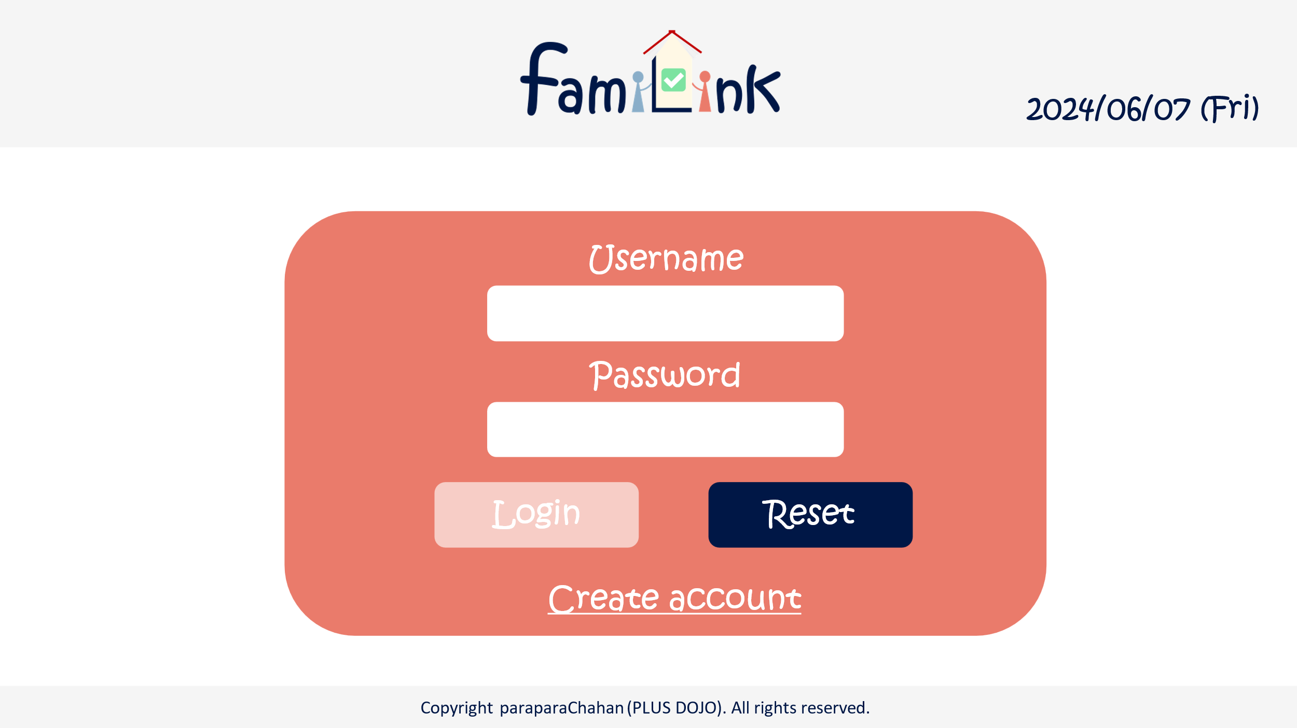

1
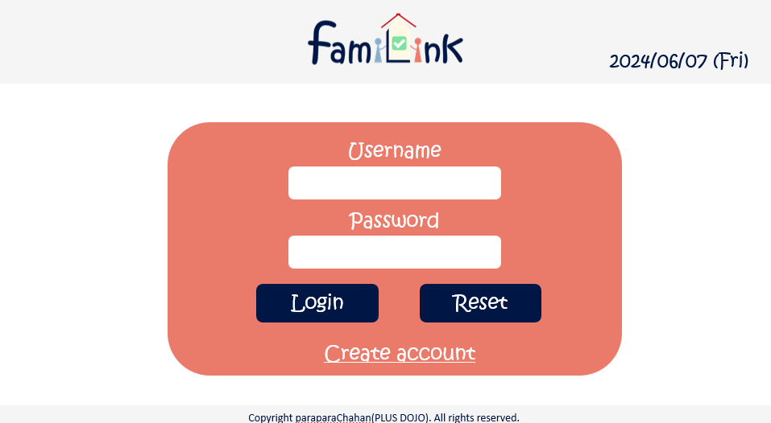
2
 | 画面設計
 |  | ※サンプルでは画像を貼っていますが、Excelの機能で図形を貼り付けても構いません。
 |  |  |  |  |  |  |  |  |  |  |  |  |  |  | スマホ表示

3

4

6
7

5

 | 機能設計
 |  | 1.ページロード
 |  |  | 本画面ではページロード時の処理は無し。
 |  |  | ログイン画面用jspを表示する。

 |  | 2.アカウントボタンクリック
 |  |  | クリックすると、アカウント情報変更・グループ一覧・グループ詳細情報・ログアウトの選択肢が表示される。
 |  |  | アカウント情報変更をクリックするとアカウントservletにgetする。
 |  |  | グループ一覧をクリックするとアカウントservletにgetする。
 |  |  | グループ詳細をクリックするとアカウントservletにgetする。
 |  |  | ログアウトをクリックすると、確認アラートが表示されはいを押すとログアウトする。
 |  |  | ロゴにはグループアイコンが表示される

 |  | 3.ロゴクリック
 |  |  | クリックするとhomeServletにgetする。

 |  | loginボタン押下時
 |  |  | ボタン押下時、以下のエラーチェックを行う。
 |  |  | 1.ログインIDが入力されていない。
 |  |  |  | 「ログインIDを入力してください。」エラーを表示する。
 |  |  | 2.パスワードが入力されていない。
 |  |  |  | 「パスワードを入力してください。」エラーを表示する。
 |  |  | 上記エラーが無い場合、以下のパスワードチェックを行う。
 |  |  | 1.パスワードにシステム上に設定したpepperを付与し、md5ハッシュ化する。
 |  |  | 2.ログインIDとハッシュ化したパスワードを用いてusersテーブルを検索し、1件ヒットするかどうかをチェックする。
 |  | resetボタン押下時
 |  |  | 入力された文字がリセットされる。
 |  | usernameボタン押下時
 |  |  | 登録してあるusernameを打ち込む
 |  | passwordボタン押下時
 |  |  | 登録してあるpasswordを打ち込む
 |  | accountcreateボタン押下時
 |  |  | 新規登録画面に遷移する。

 | 項目定義書

 | No |  | 物理名 |  | 論理名 |  | 画面型 |  | データ型(Java) | min | max | DBテーブル |  | DBカラム |  | 備考
 |  | 1 | logo |  | ロゴ |  | button |  | text |  | 20 | account_table |  | userID
 |  | 2 | today |  | 今日の日付 |  | div |  | String |  | 20 | account_table |  | pw
 |  | 3 | userID |  | ユーザーID |  | input |  | text |  | 20 | account_table |  | userID
 |  | 4 | pw |  | パスワード |  | input |  | text |  | 20 | account_table |  | pw
 |  | 5 | createaccount |  | 新規登録ボタン |  | button
 |  | 6 | login |  | ログインボタン |  | button
 |  | 7 | reset |  | リセットボタン |  | button
 |  | 8
 |  | 9
 |  | 10
 |  | 11
 |  | 12
 |  | 13
 |  | 14
 |  | 15
 |  | 16
 |  | 17
 |  | 18
 |  | 19
 |  | 20
 |  | 21
 |  | 22
 |  | 23
 |  | 24
 |  | 25
 |  | 26
 |  | 27
 |  | 28
 |  | 29
 |  | 30

新規登録画面
外部設計書 |  |  |  |  | チーム名 |  | パラパラチャーハン
 |  |  |  |  | 画面名 |  | 新規登録画面 |  |  |  | 作成者 | 座間陽嵩 |  |  | 更新者
 |  |  |  |  | システム名 |  | famiLink |  |  |  | 作成日 | 2024-06-07 |  |  | 更新日
 |  |  |  |  | 備考

 | 画面設計

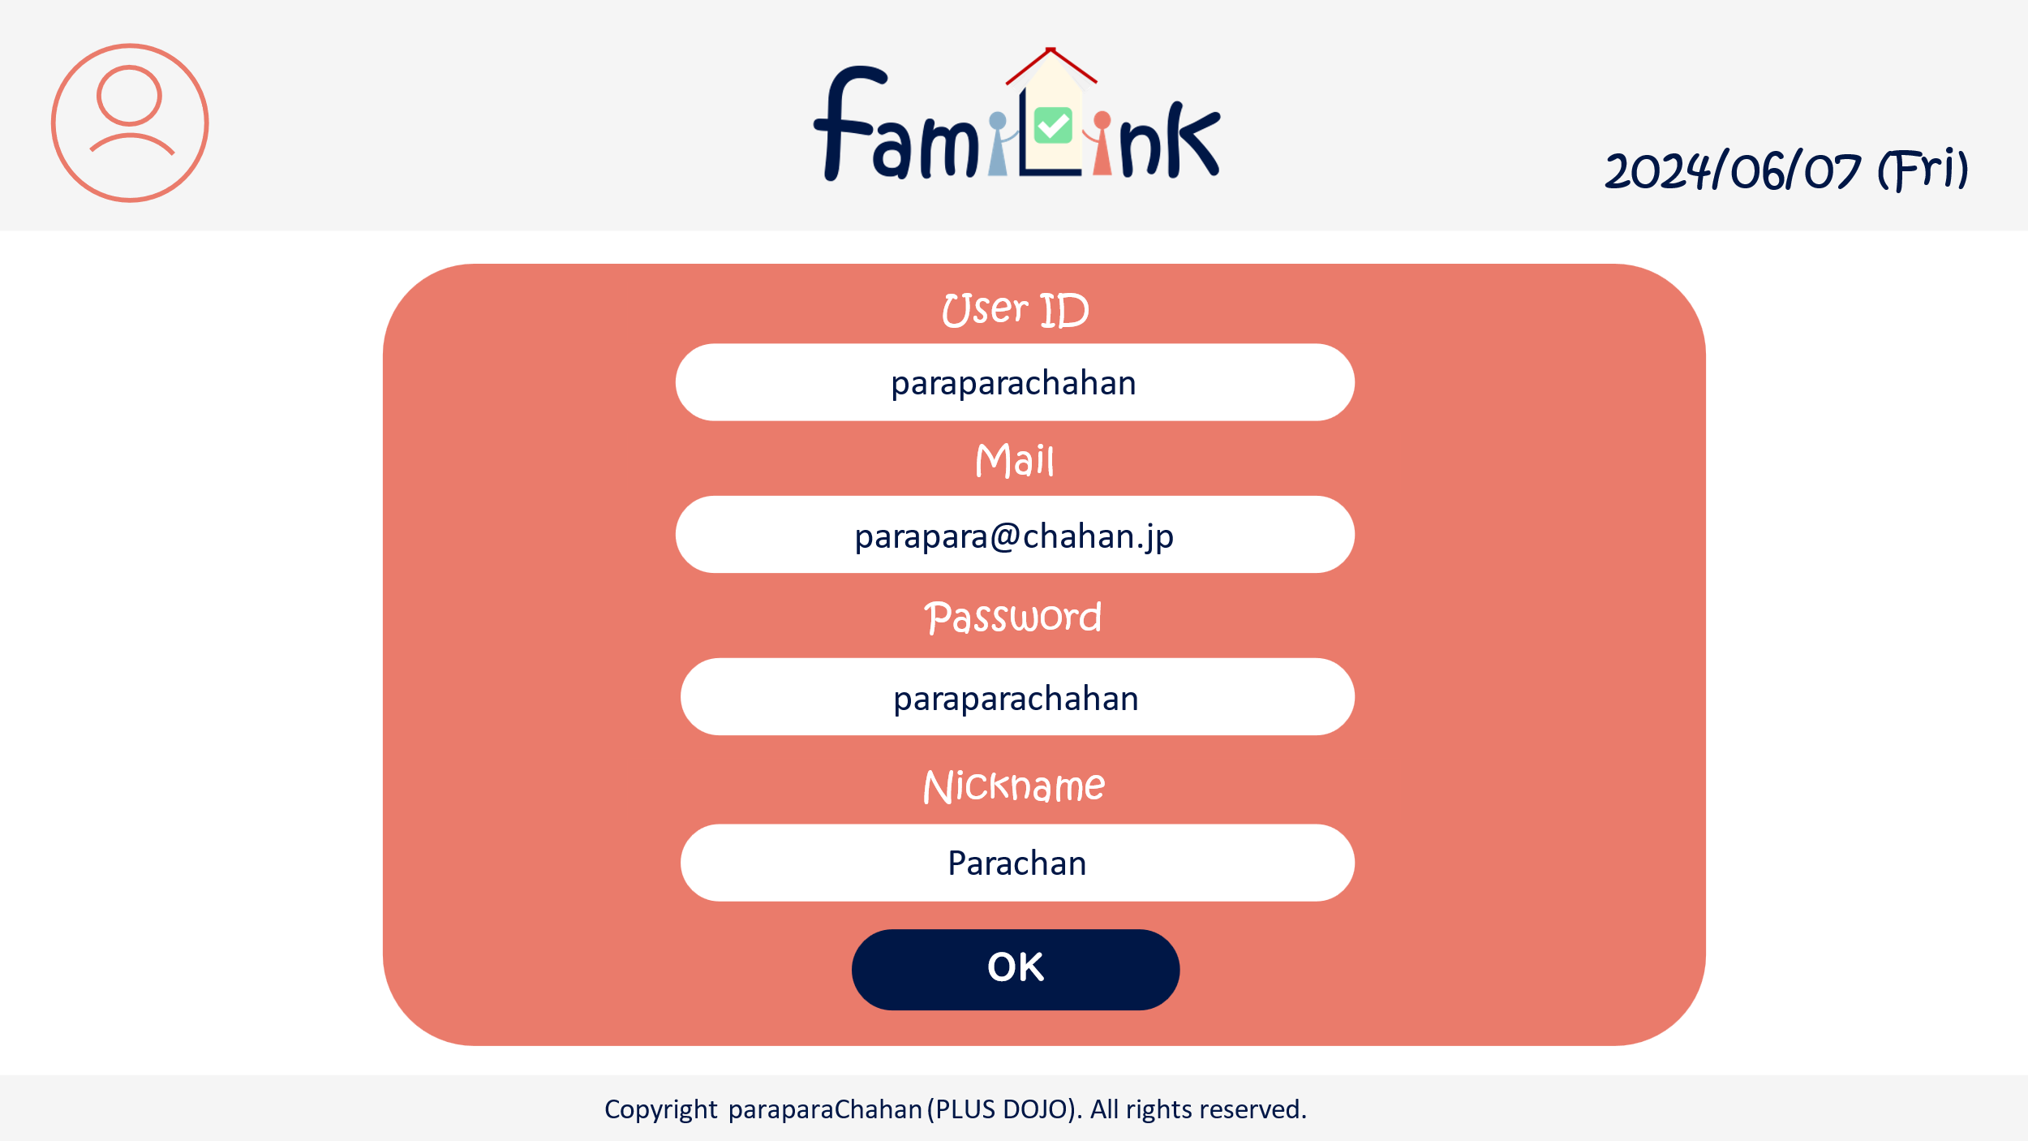
1
2
3

4

5

6

7

8

 | 機能設計

 |  | 1.ページロード
 |  |  | manualList.jspを表示

 |  | 2.アカウントボタンクリック
 |  |  | クリックすると、アカウント情報変更・グループ一覧・グループ詳細情報・ログアウトの選択肢が表示される。
 |  |  | アカウント情報変更をクリックするとアカウントservletにgetする。
 |  |  | グループ一覧をクリックするとアカウントservletにgetする。
 |  |  | グループ詳細をクリックするとアカウントservletにgetする。
 |  |  | ログアウトをクリックすると、確認アラートが表示されはいを押すとログアウトする。
 |  |  | ロゴにはグループアイコンが表示される

 |  | 3.ロゴクリック
 |  |  | クリックするとhomeServletにgetする。

 |  | 4.OKボタンクリック
 |  |  | 以下のエラーチェックを実施する。
 |  |  | パスワードが入力されていない場合「パスワードを入力してください。」エラー。
 |  |  | エラーがあった場合、メッセージエリアにエラーを表示し、処理を中断する。
 |  |  | エラーが無い場合、アカウントテーブルに1件のデータを追加する。
 |  |  | データ追加後、完了画面（PW登録）に遷移する

 | 項目定義書
 |  |  | （※本ページの詳細は割愛。一覧検索を参考に作成していく）
 | No |  | 物理名 | 論理名 |  | 画面型 |  | データ型(Java) | min | max | DBテーブル |  | DBカラム | 備考
 |  | 1 | acount | アカウントボタン |  | button
 |  | 1.1 | acount_info | アカウント情報 |  | button
 |  | 1.2 | group_list | グループ一覧 |  | button
 |  | 1.3 | group_info | グループ詳細情報 |  | button
 |  | 1.4 | logout | ログアウト |  | button
 |  | 2 | logo | ロゴボタン |  | button
 |  | 3 | today | 日付 |  | div |  | Date |  |  |  |  |  | 今日の日付が自動表示
 |  | 4 | userID | ユーザーID |  | input
 |  | 5 | mail | メール |  | input |  | String
 |  | 6 | password | パスワード |  | input |  | String
 |  | 7 | nickname | ニックネーム |  | input |  | String
 |  | 8 | OK | OKEボタン |  | button

完了画面（アカウント登録）
外部設計書 |  |  |  |  | チーム名 |  | C2_パラパラチャーハン
 |  |  |  |  | 画面名 |  | 完了画面（アカウント登録） |  |  |  | 作成者 | 松岡拓海 |  |  | 更新者
 |  |  |  |  | システム名 |  | famiLink |  |  |  | 作成日 | 2024-06-07 |  |  | 更新日
 |  |  |  |  | 備考

 | 画面設計

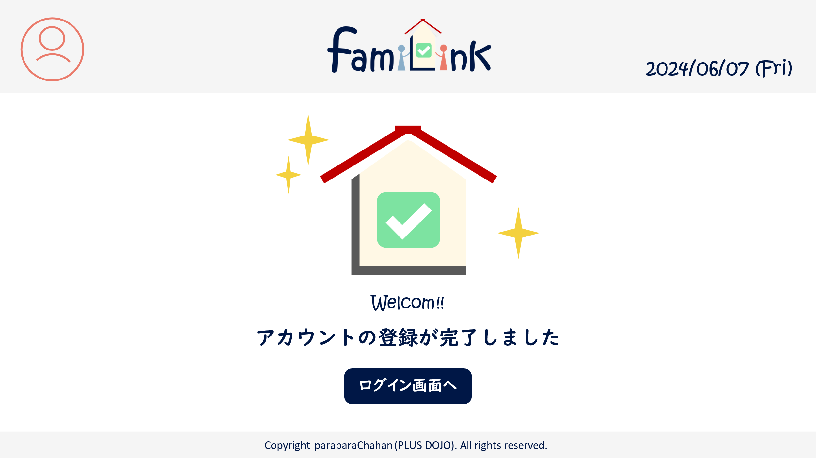
1
2
3

4

 | 機能設計
 | 1.ページロード
 |  | pw登録で正常に登録が完了したら登録が完了しましたと表示する。
 |  | resul.jspを表示する

 | 2.アカウントボタンクリック
 |  | クリックすると、アカウント情報変更・グループ一覧・グループ詳細情報・ログアウトの選択肢が表示される。
 |  | アカウント情報変更をクリックするとアカウントservletにgetする。
 |  | グループ一覧をクリックするとアカウントservletにgetする。
 |  | グループ詳細をクリックするとアカウントservletにgetする。
 |  | ログアウトをクリックすると、確認アラートが表示されはいを押すとログアウトする。
 |  | ロゴにはグループアイコンが表示される

 | 3.ロゴクリック
 |  | クリックするとhomeServletにgetする。

 | 4.確定ボタンクリック
 |  | 以下のエラーチェックを実施する。
 |  | パスワードが入力されていない場合「パスワードを入力してください。」エラー。
 |  | エラーがあった場合、メッセージエリアにエラーを表示し、処理を中断する。
 |  | エラーが無い場合、アカウントテーブルに1件のデータを追加する。
 |  | データ追加後、完了画面（PW登録）に遷移する

 | 5.ログインボタン
 |  | クリックするとログインservletにgetする。

 | 項目定義書

 | No |  | 物理名 | 論理名 |  | 画面型 |  | データ型(Java) | min | max | DBテーブル |  | DBカラム | 備考
 |  | 1 | acount | アカウントボタン |  | button
 |  | 1.1 | acount_info | アカウント情報 |  | button
 |  | 1.2 | group_list | グループ一覧 |  | button
 |  | 1.3 | group_info | グループ詳細情報 |  | button
 |  | 1.4 | logout | ログアウト |  | button
 |  | 2 | logo | ロゴボタン |  | button
 |  | 3 | today | 日付 |  | div |  | Date
 |  | 4 | logpage_button | ログイン画面へボタン |  | button

マニュアル・ホーム画面（一覧）
外部設計書 |  |  |  |  | チーム名 |  | C2＿パラパラチャーハン
 |  |  |  |  | 画面名 |  | マニュアル画面（一覧） |  |  |  | 作成者 | 増田 |  |  | 更新者
 |  |  |  |  | システム名 |  |  |  |  |  | 作成日 | 2024-06-07 |  |  | 更新日
 |  |  |  |  | 備考
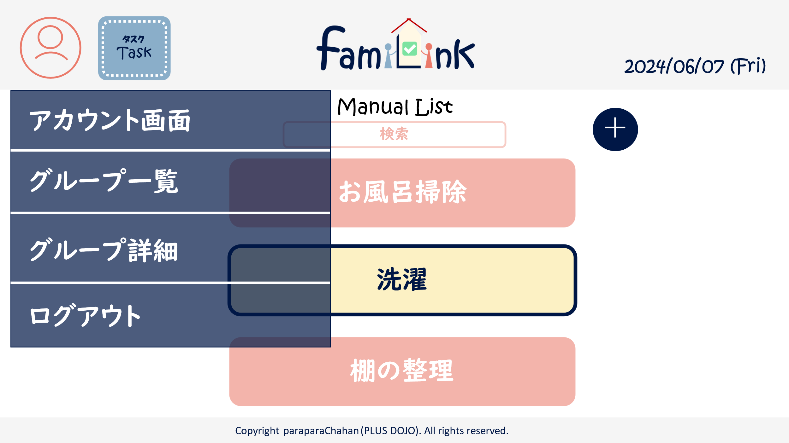

 | 画面設計
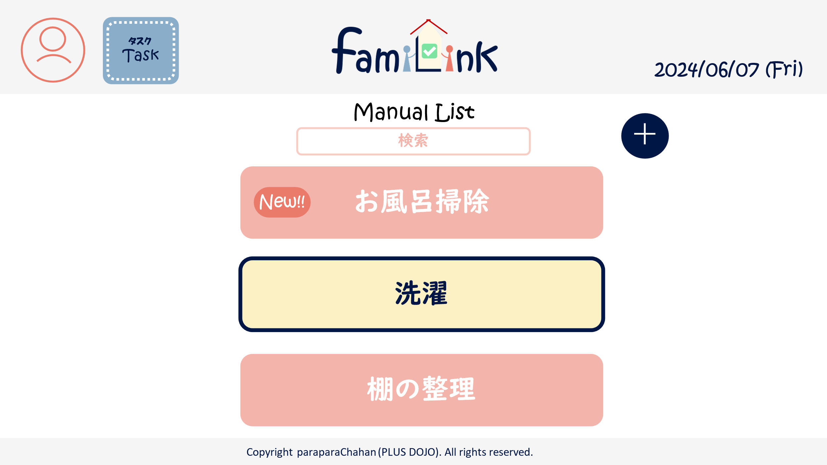
1
8
2
3
1.1

6
5
1.2

7

1.3
4

1.4

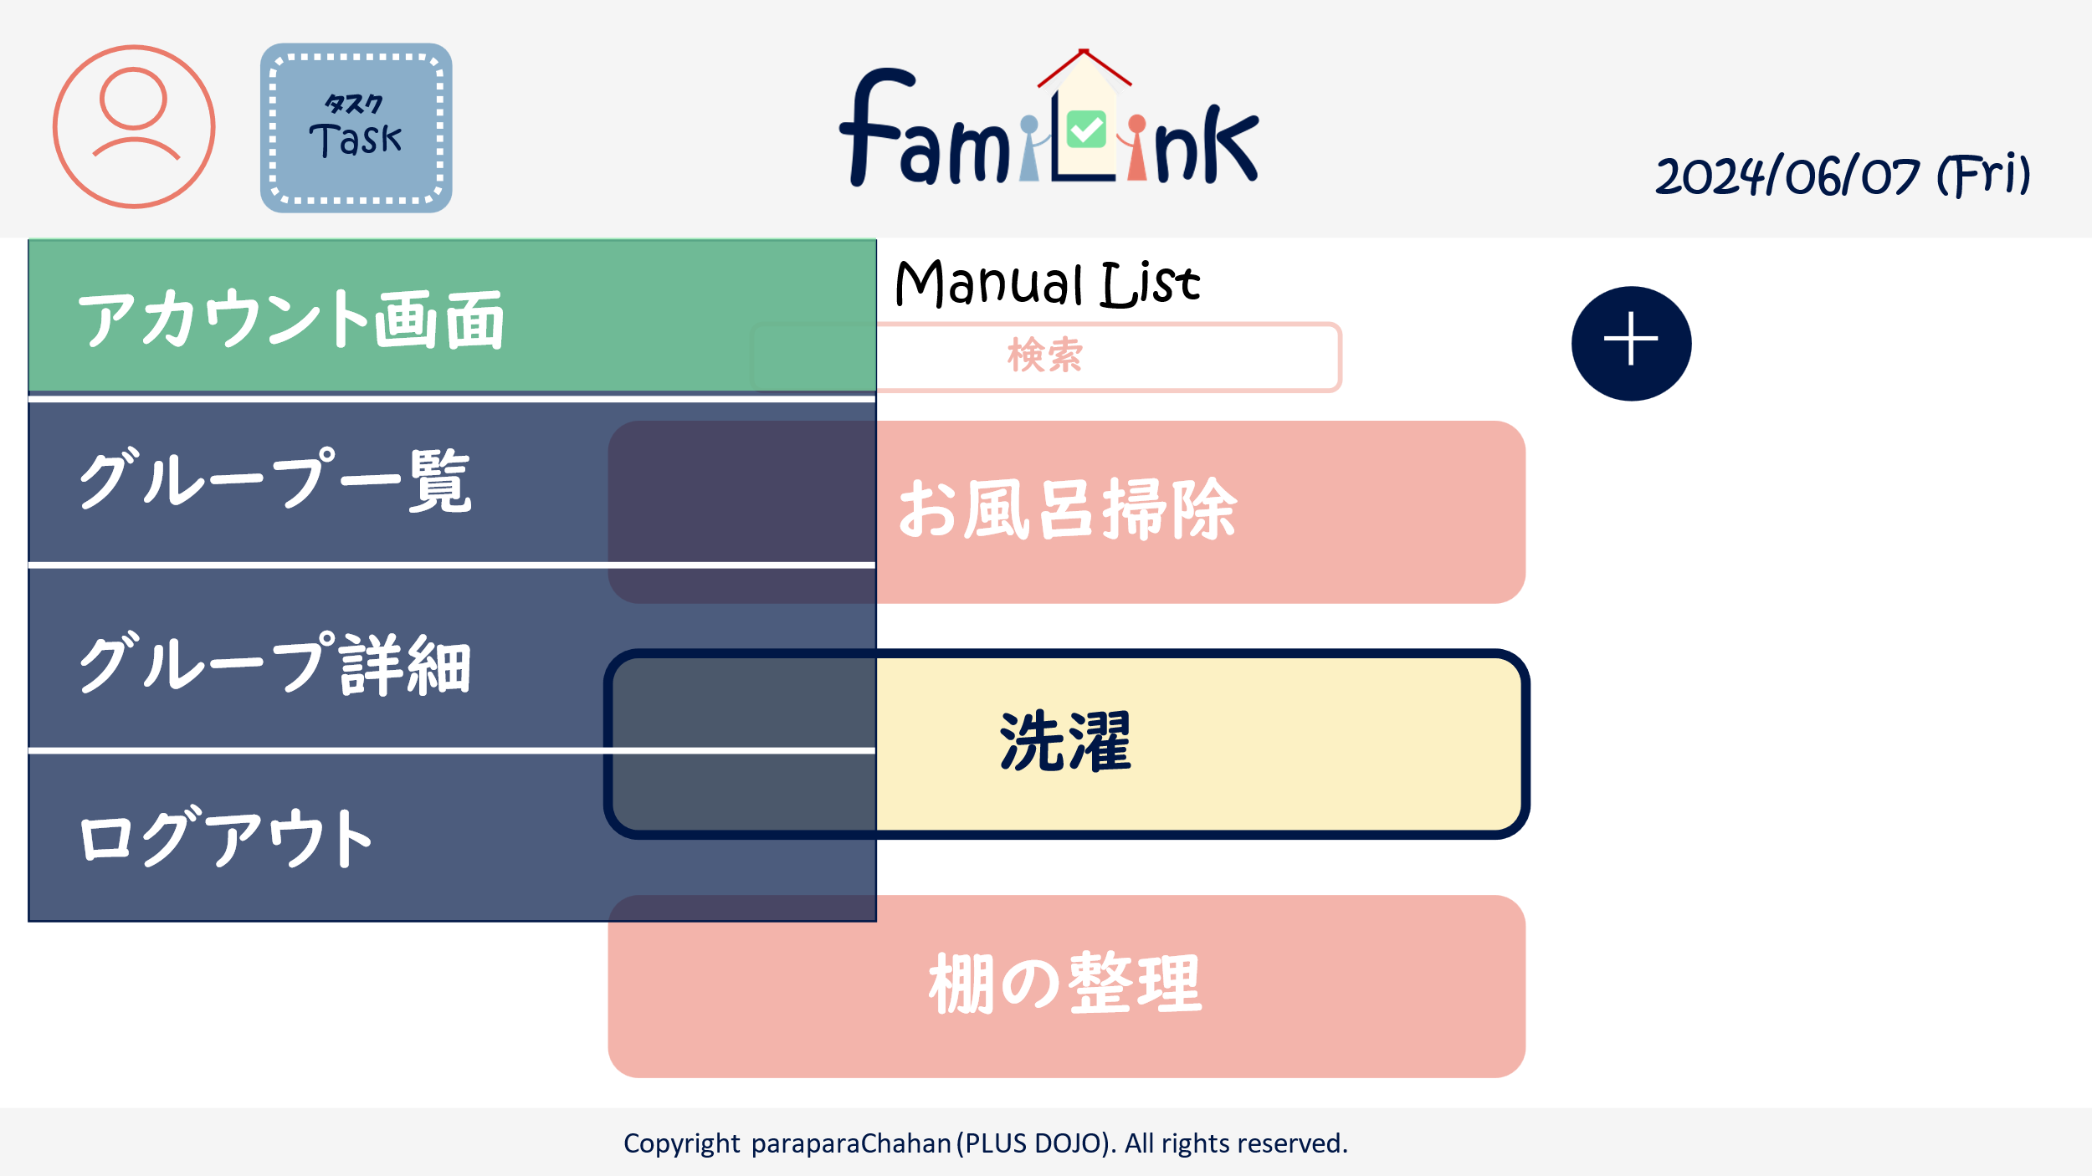

 | 機能設計
 |  | 1.ページロード
 |  |  | manualList.jspを表示

 |  | 2.アカウントボタンクリック
 |  |  | クリックすると、アカウント情報変更・グループ一覧・グループ詳細情報・ログアウトの選択肢が表示される。
 |  |  | アカウント情報変更をクリックするとアカウントservletにgetする。
 |  |  | グループ一覧をクリックするとアカウントservletにgetする。
 |  |  | グループ詳細をクリックするとアカウントservletにgetする。
 |  |  | ログアウトをクリックすると、確認アラートが表示されはいを押すとログアウトする。

 |  | 3.ロゴクリック
 |  |  | クリックするとhomeServletにgetする。

 |  | 4.各マニュアルクリック
 |  |  | manualUpdateServletにget

 |  | 5.新規追加ボタンクリック
 |  |  | manualRegistServletにget

 |  | 6.検索ボックス
 |  |  | searchResultServletにpost、もしくは検索結果以外のマニュアルを画面から消去

 | 項目定義書

 | No |  | 物理名 | 論理名 |  | 画面型 |  | データ型(Java) | min | max | DBテーブル |  | DBカラム | 備考
 |  | 1 | acount | アカウントボタン |  | button
 |  | 1.1 | acount_info | アカウント情報 |  | button
 |  | 1.2 | group_list | グループ一覧 |  | button
 |  | 1.3 | group_info | グループ詳細情報 |  | button
 |  | 1.4 | logout | ログアウト |  | button
 |  | 2 | logo | ロゴボタン |  | button
 |  | 3 | today | 日付 |  | div |  | Date |  |  |  |  |  | 今日の日付が自動表示
 |  | 4 | manual | マニュアルボタン |  | button
 |  | 5 | add | 新規作成ボタン |  | button
 |  | 6 | keyword | 検索キーワード |  | search |  | String
 |  | 7 | new | newボタン |  | div |  | String
 |  | 8 | task | タスクボタン |  | button

マニュアル画面(検索結果)
外部設計書 |  |  |  |  | チーム名 |  | C2＿パラパラチャーハン
 |  |  |  |  | 画面名 |  | マニュアル画面（検索結果） |  |  |  | 作成者 | 増田 |  |  | 更新者
 |  |  |  |  | システム名 |  |  |  |  |  | 作成日 | 2024-06-07 |  |  | 更新日
 |  |  |  |  | 備考

 | 画面設計
1
2
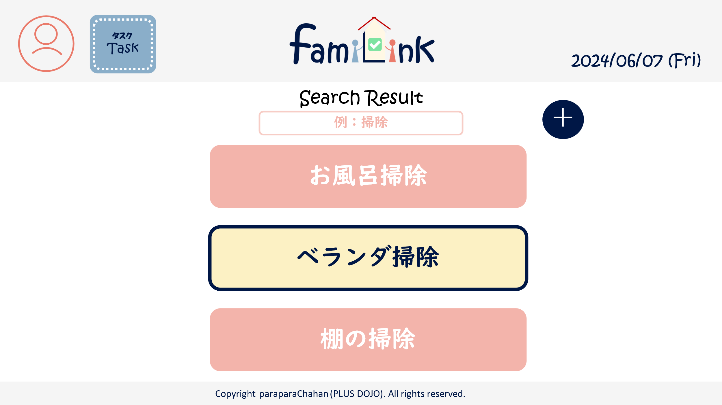
7
3

6
5

4

 | 機能設計
 |  | 1.ページロード
 |  |  | searchResult.jspを表示

 |  | 2.アカウントボタンクリック
 |  |  | クリックすると、アカウント情報変更・グループ一覧・グループ詳細情報・ログアウトの選択肢が表示される。
 |  |  | アカウント情報変更をクリックするとアカウントservletにgetする。
 |  |  | グループ一覧をクリックするとアカウントservletにgetする。
 |  |  | グループ詳細をクリックするとアカウントservletにgetする。
 |  |  | ログアウトをクリックすると、確認アラートが表示されはいを押すとログアウトする。

 |  | 3.ロゴクリック
 |  |  | クリックするとhomeServletにgetする。

 |  | 4.各マニュアルクリック
 |  |  | manualUpdateServletにget

 |  | 5.新規追加ボタンクリック
 |  |  | manualRegistServletにget

 |  | 6.検索ボックス
 |  |  | searchResultServletにpost、もしくは検索結果以外のマニュアルを画面から消去

 |  | 7.タスクボタン
 |  |  | タスク一覧に移動する。

 | 項目定義書

 | No |  | 物理名 | 論理名 |  | 画面型 |  | データ型(Java) | min | max | DBテーブル |  | DBカラム | 備考
 |  | 1 | acount | アカウントボタン |  | button
 |  | 1.1 | acount_info | アカウント情報 |  | button
 |  | 1.2 | group_list | グループ一覧 |  | button
 |  | 1.3 | group_info | グループ詳細情報 |  | button
 |  | 1.4 | logout | ログアウト |  | button
 |  | 2 | logo | ロゴボタン |  | button
 |  | 3 | today | 日付 |  | div |  | Date |  |  |  |  |  | 今日の日付が自動表示
 |  | 4 | manual | マニュアルボタン |  | button
 |  | 5 | add | 新規作成ボタン |  | button
 |  | 6 | keyword | 検索キーワード |  | search |  | String
 |  | 7 | task | タスクボタン |  | button

マニュアル画面(登録)
外部設計書 |  |  |  |  | チーム名 |  | C2＿パラパラチャーハン
 |  |  |  |  | 画面名 |  | マニュアル画面（登録） |  |  |  | 作成者 | 増田 |  |  | 更新者
 |  |  |  |  | システム名 |  |  |  |  |  | 作成日 | 2024-06-07 |  |  | 更新日
 |  |  |  |  | 備考

 | 画面設計
1
7
2
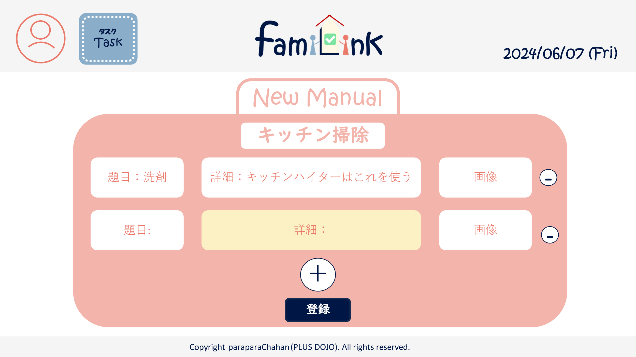

3

5

3-1
3-2
3-3

4

6

 | 機能設計
 |  | 1.ページロード
 |  |  | manualRegist.jspを表示

 |  | 2.アカウントボタンクリック
 |  |  | クリックすると、アカウント情報変更・グループ一覧・グループ詳細情報・ログアウトの選択肢が表示される。
 |  |  | アカウント情報変更をクリックするとアカウントservletにgetする。
 |  |  | グループ一覧をクリックするとアカウントservletにgetする。
 |  |  | グループ詳細をクリックするとアカウントservletにgetする。
 |  |  | ログアウトをクリックすると、確認アラートが表示されはいを押すとログアウトする。

 |  | 3.ロゴクリック
 |  |  | クリックするとhomeServletにgetする。

 |  | 4.登録ボタンクリック
 |  |  | resultServletにget

 |  | 5.タスクボタン
 |  |  | タスク一覧に移動する。

 | 項目定義書

 | No |  | 物理名 | 論理名 |  | 画面型 |  | データ型(Java) | min | max | DBテーブル |  | DBカラム | 備考
 |  | 1 | acount | アカウントボタン |  | button
 |  | 1.1 | acount_info | アカウント情報 |  | button
 |  | 1.2 | group_list | グループ一覧 |  | button
 |  | 1.3 | group_info | グループ詳細情報 |  | button
 |  | 1.4 | logout | ログアウト |  | button
 |  | 2 | logo | ロゴボタン |  | button
 |  | 3 | set | 項目
 |  | 3.1 | heading | 見出し |  | input |  | String
 |  | 3.2 | detail | 内容 |  | input |  | String
 |  | 3.3 | image | 画像 |  | input |  | file
 |  | 4 | add | 項目追加ボタン |  | button
 |  | 5 | delete | 項目削除ボタン |  | button
 |  | 6 | regist | 登録ボタン |  | submit
 |  | 7 | task | タスクボタン |  | button

マニュアル画面(詳細)
外部設計書 |  |  |  |  | チーム名 |  | C2＿パラパラチャーハン
 |  |  |  |  | 画面名 |  | マニュアル画面（詳細） |  |  |  | 作成者 | 増田 |  |  | 更新者
 |  |  |  |  | システム名 |  |  |  |  |  | 作成日 | 2024-06-07 |  |  | 更新日
 |  |  |  |  | 備考

1
8
2
 | 画面設計
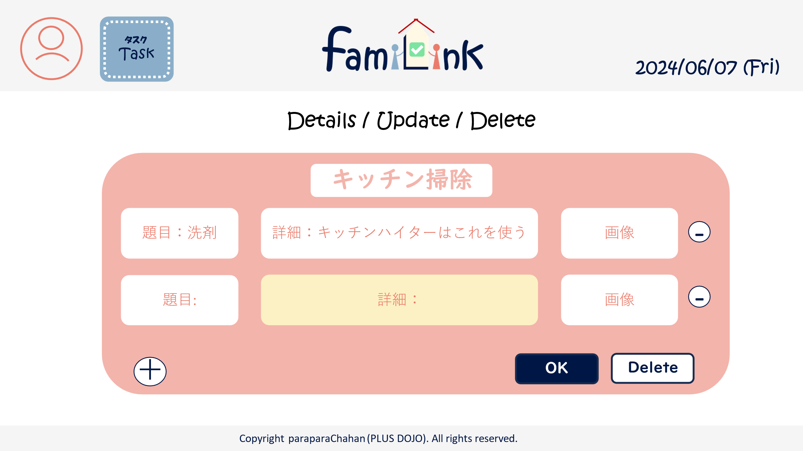

3

3-1
3-2
3-3

5

4
6
7

 | 機能設計
 |  | 1.ページロード
 |  |  | manualUpdate.jspを表示

 |  | 2.アカウントボタンクリック
 |  |  | クリックすると、アカウント情報変更・グループ一覧・グループ詳細情報・ログアウトの選択肢が表示される。
 |  |  | アカウント情報変更をクリックするとアカウントservletにgetする。
 |  |  | グループ一覧をクリックするとアカウントservletにgetする。
 |  |  | グループ詳細をクリックするとアカウントservletにgetする。
 |  |  | ログアウトをクリックすると、確認アラートが表示されはいを押すとログアウトする。

 |  | 3.ロゴクリック
 |  |  | クリックするとhomeServletにgetする。

 |  | 4.更新ボタンクリック
 |  |  | resultServletにget

 |  | 5.タスクボタン
 |  |  | タスク一覧画面に移動する。

 | 項目定義書

 | No |  | 物理名 | 論理名 |  | 画面型 |  | データ型(Java) | min | max | DBテーブル |  | DBカラム | 備考
 |  | 1 | acount | アカウントボタン |  | button
 |  | 1.1 | acount_info | アカウント情報 |  | button
 |  | 1.2 | group_list | グループ一覧 |  | button
 |  | 1.3 | group_info | グループ詳細情報 |  | button
 |  | 1.4 | logout | ログアウト |  | button
 |  | 2 | logo | ロゴボタン |  | button
 |  | 3 | set | 項目
 |  | 3.1 | heading | 見出し |  | input |  | String
 |  | 3.2 | detail | 内容 |  | input |  | String
 |  | 3.3 | image | 画像 |  | input |  | file
 |  | 4 | add | 項目追加ボタン |  | button
 |  | 5 | delete | 項目削除ボタン |  | button
 |  | 6 | update | 更新ボタン |  | submit
 |  | 7 | allDelete | 削除ボタン |  | submit
 |  | 8 | task | タスクボタン |  | button

タスク画面（一覧）
外部設計書 |  |  |  |  | チーム名 |  | C2＿パラパラチャーハン
 |  |  |  |  | 画面名 |  | タスク画面（一覧） |  |  |  | 作成者 | 増田 |  |  | 更新者
 |  |  |  |  | システム名 |  |  |  |  |  | 作成日 | 2024-06-07 |  |  | 更新日
 |  |  |  |  | 備考

1
2
 | 画面設計
3
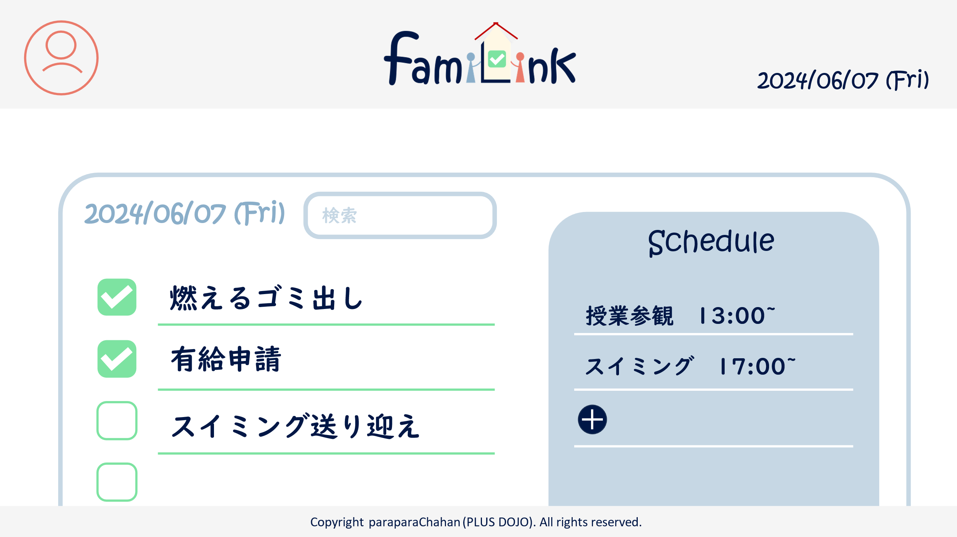

9
8

6
4
5

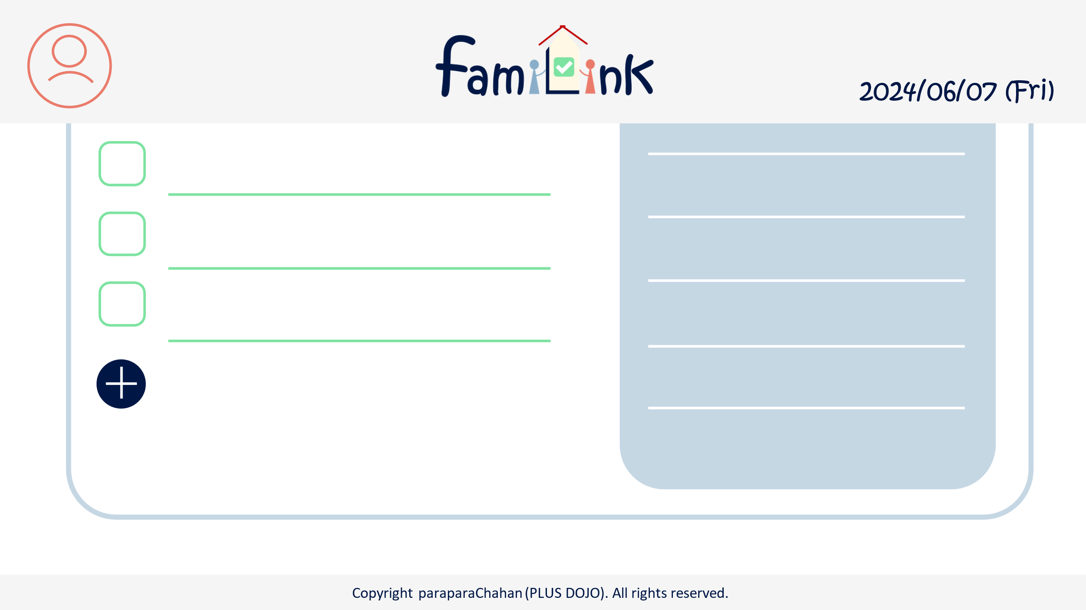
7

7

 | 機能設計
 |  | 1.ページロード
 |  |  | taskList.jspを表示

 |  | 2.アカウントボタンクリック
 |  |  | クリックすると、アカウント情報変更・グループ一覧・グループ詳細情報・ログアウトの選択肢が表示される。
 |  |  | アカウント情報変更をクリックするとアカウントservletにgetする。
 |  |  | グループ一覧をクリックするとアカウントservletにgetする。
 |  |  | グループ詳細をクリックするとアカウントservletにgetする。
 |  |  | ログアウトをクリックすると、確認アラートが表示されはいを押すとログアウトする。

 |  | 3.ロゴクリック
 |  |  | クリックするとhomeServletにgetする。

 |  | 4.各タスク、予定クリック
 |  |  | taskUpdateServletにget。Jspは別。

 |  | 5.新規追加ボタンクリック
 |  |  | taskRegistServletにget

 |  | 6.検索ボックス
 |  |  | taskSearchResultServletにpost

 |  | 7.日付ボタン
 |  |  | 日付変更時、taskSearchResultServletにpost

 | 項目定義書

 | No |  | 物理名 | 論理名 |  | 画面型 |  | データ型(Java) | min | max | DBテーブル |  | DBカラム | 備考
 |  | 1 | acount | アカウントボタン |  | button
 |  | 1.1 | acount_info | アカウント情報 |  | button
 |  | 1.2 | group_list | グループ一覧 |  | button
 |  | 1.3 | group_info | グループ詳細情報 |  | button
 |  | 1.4 | logout | ログアウト |  | button
 |  | 2 | logo | ロゴボタン |  | button
 |  | 3 | today | 今日の日付 |  | div |  | Date |  |  |  |  |  | 今日の日付が自動表示
 |  | 4 | task | タスクボタン |  | button
 |  | 5 | schedule | 予定ボタン |  | button
 |  | 6 | check | チェックボタン |  | check |  | boolean
 |  | 7 | add | 新規作成ボタン |  | button
 |  | 8 | keyword | 検索キーワード |  | search |  | String
 |  | 9 | date | 日付 |  | input

タスク画面（検索結果）
外部設計書 |  |  |  |  | チーム名 |  | C2＿パラパラチャーハン
 |  |  |  |  | 画面名 |  | タスク画面（検索結果） |  |  |  | 作成者 | 増田 |  |  | 更新者
 |  |  |  |  | システム名 |  |  |  |  |  | 作成日 | 2024-06-07 |  |  | 更新日
 |  |  |  |  | 備考

1
2
 | 画面設計
3

9
8

6
4
5

7

7

 | 機能設計
 |  | 1.ページロード
 |  |  | taskList.jspを表示

 |  | 2.アカウントボタンクリック
 |  |  | クリックすると、アカウント情報変更・グループ一覧・グループ詳細情報・ログアウトの選択肢が表示される。
 |  |  | アカウント情報変更をクリックするとアカウントservletにgetする。
 |  |  | グループ一覧をクリックするとアカウントservletにgetする。
 |  |  | グループ詳細をクリックするとアカウントservletにgetする。
 |  |  | ログアウトをクリックすると、確認アラートが表示されはいを押すとログアウトする。

 |  | 3.ロゴクリック
 |  |  | クリックするとhomeServletにgetする。

 |  | 4.各タスク、予定クリック
 |  |  | taskUpdateServletにget。Jspは別。

 |  | 5.新規追加ボタンクリック
 |  |  | taskRegistServletにget

 |  | 6.検索確定ボタンクリック
 |  |  | taskSearchResultServletにpost

 |  | 7.日付ボタン
 |  |  | 日付変更時、taskSearchResultServletにpost

 | 項目定義書

 | No |  | 物理名 | 論理名 |  | 画面型 |  | データ型(Java) | min | max | DBテーブル |  | DBカラム | 備考
 |  | 1 | acount | アカウントボタン |  | button
 |  | 1.1 | acount_info | アカウント情報 |  | button
 |  | 1.2 | group_list | グループ一覧 |  | button
 |  | 1.3 | group_info | グループ詳細情報 |  | button
 |  | 1.4 | logout | ログアウト |  | button
 |  | 2 | logo | ロゴボタン |  | button
 |  | 3 | today | 今日の日付 |  | div |  | Date |  |  |  |  |  | 今日の日付が自動表示
 |  | 4 | task | タスクボタン |  | button
 |  | 5 | schedule | 予定ボタン |  | button
 |  | 6 | check | チェックボタン |  | check |  | boolean
 |  | 7 | add | 新規作成ボタン |  | button
 |  | 8 | keyword | 検索キーワード |  | search |  | String
 |  | 9 | date | 日付 |  | input

タスク画面(登録)
外部設計書 |  |  |  |  | チーム名 |  | C2＿パラパラチャーハン
 |  |  |  |  | 画面名 |  | タスク画面（登録） |  |  |  | 作成者 | 増田 |  |  | 更新者
 |  |  |  |  | システム名 |  |  |  |  |  | 作成日 | 2024-06-07 |  |  | 更新日
 |  |  |  |  | 備考

2
3
1
 | 画面設計
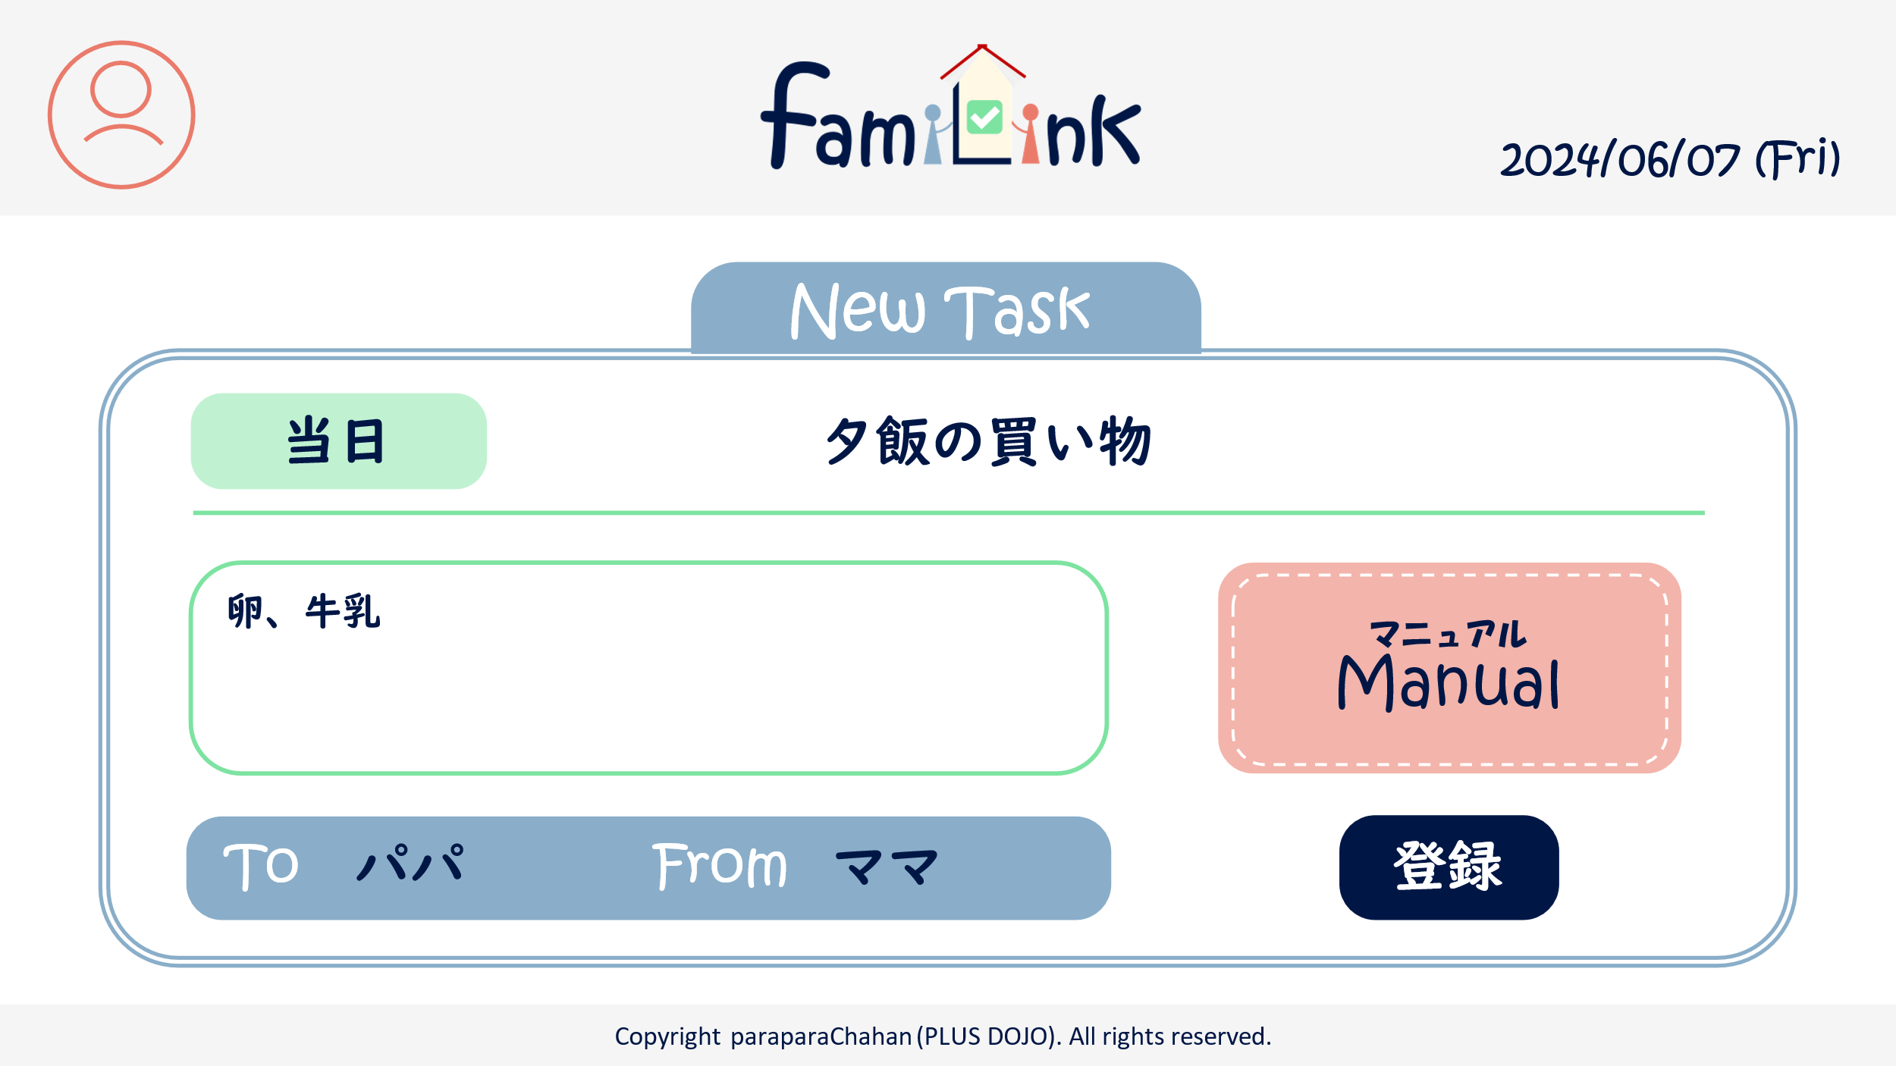

4.1
4.2

4.3
4.6

4.3
4.5
6

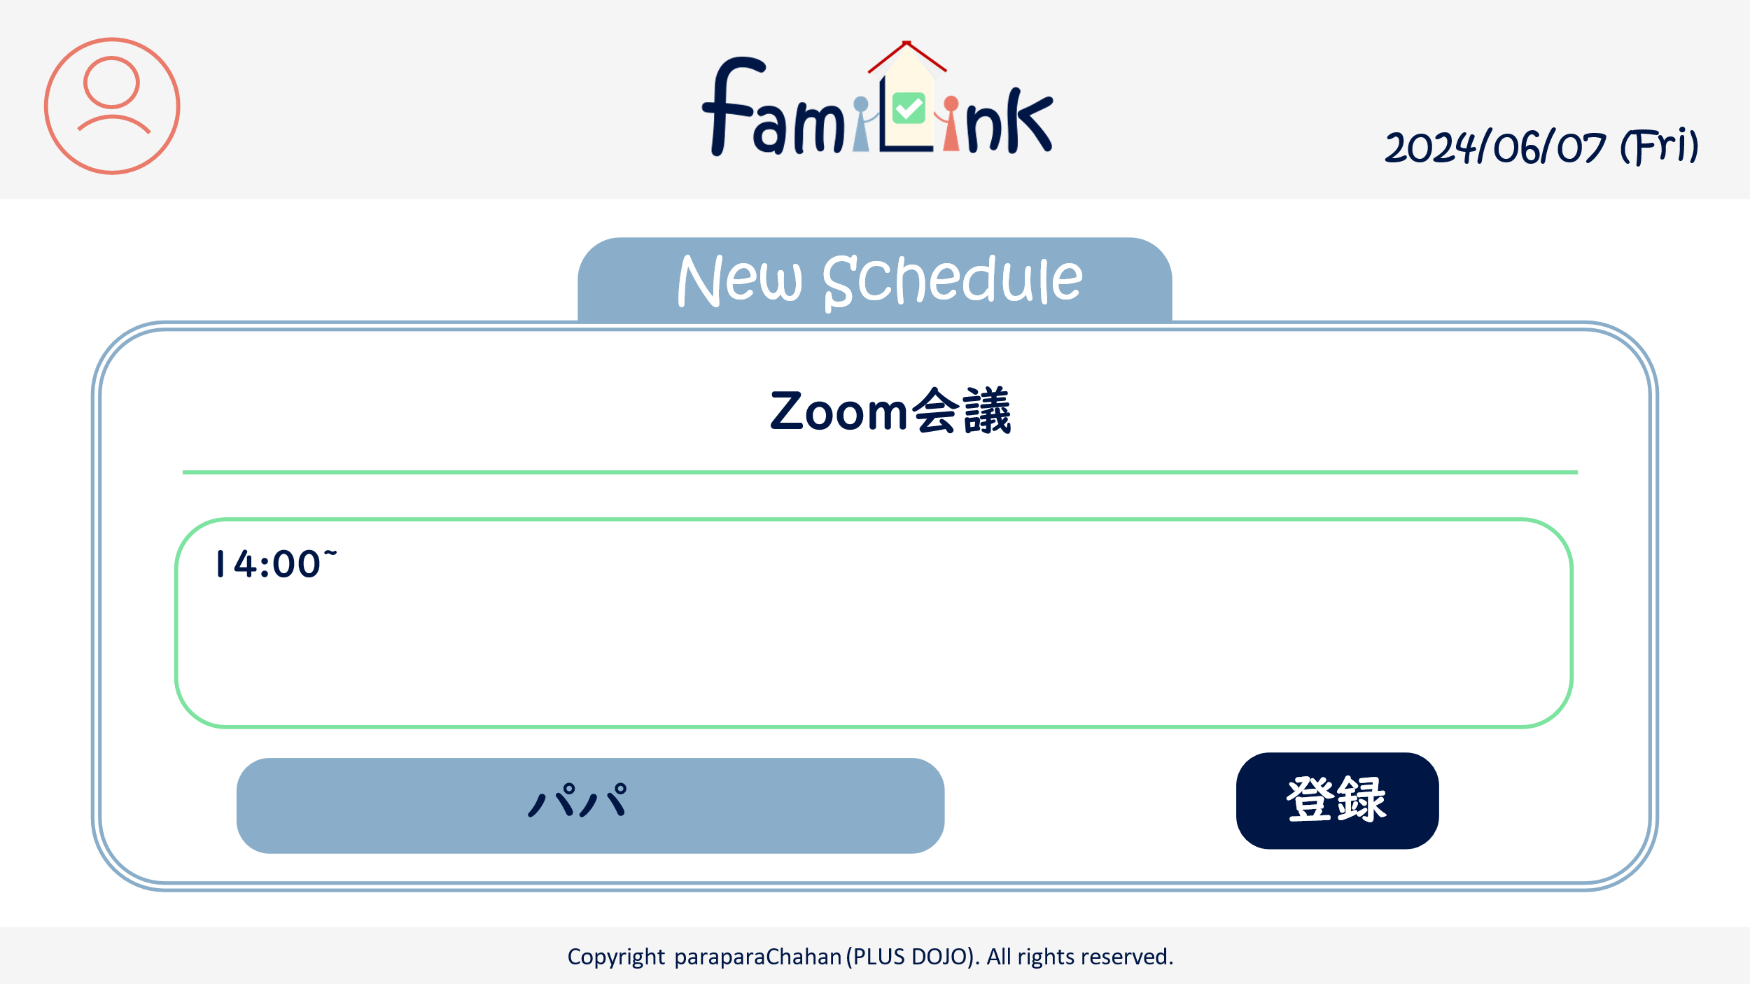

5.1

5.2

5.3
6

 | 機能設計
 |  | 1.ページロード
 |  |  | manualRegist.jspを表示

 |  | 2.アカウントボタンクリック
 |  |  | クリックすると、アカウント情報変更・グループ一覧・グループ詳細情報・ログアウトの選択肢が表示される。
 |  |  | アカウント情報変更をクリックするとアカウントservletにgetする。
 |  |  | グループ一覧をクリックするとアカウントservletにgetする。
 |  |  | グループ詳細をクリックするとアカウントservletにgetする。
 |  |  | ログアウトをクリックすると、確認アラートが表示されはいを押すとログアウトする。

 |  | 3.ロゴクリック
 |  |  | クリックするとhomeServletにgetする。

 |  | 4.登録ボタンクリック
 |  |  | resultServletにget

 | 項目定義書

 | No |  | 物理名 | 論理名 |  | 画面型 |  | データ型(Java) | min | max | DBテーブル |  | DBカラム | 備考
 |  | 1 | acount | アカウントボタン |  | button
 |  | 1.1 | acount_info | アカウント情報 |  | button
 |  | 1.2 | group_list | グループ一覧 |  | button
 |  | 1.3 | group_info | グループ詳細情報 |  | button
 |  | 1.4 | logout | ログアウト |  | button
 |  | 2 | logo | ロゴボタン |  | button
 |  | 3 | today | 今日の日付 |  | div |  | Date
 |  | 4 | taskItem | タスクの項目
 |  | 4.1 | date | 日付 |  | input |  | Date
 |  | 4.2 | heading | 見出し |  | input |  | String
 |  | 4.3 | detail | 内容 |  | input |  | String
 |  | 4.4 | to | 送り先 |  | input |  | select
 |  | 4.5 | from | 送り手 |  | div |  | String
 |  | 4.6 | manualLink | マニュアルリンク |  | select |  | String
 |  | 5 | scheduleItem | 予定の項目
 |  | 5.1 | heading | 見出し |  | input
 |  | 5.2 | detail | 内容 |  | input
 |  | 5.3 | from | 書き手 |  | div |  | String
 |  | 6 | regist | 登録ボタン |  | submit

タスク画面(詳細)
外部設計書 |  |  |  |  | チーム名 |  | C2＿パラパラチャーハン
 |  |  |  |  | 画面名 |  | タスク画面（詳細） |  |  |  | 作成者 | 増田 |  |  | 更新者
 |  |  |  |  | システム名 |  |  |  |  |  | 作成日 | 2024-06-07 |  |  | 更新日
 |  |  |  |  | 備考

1
2
3
 | 画面設計
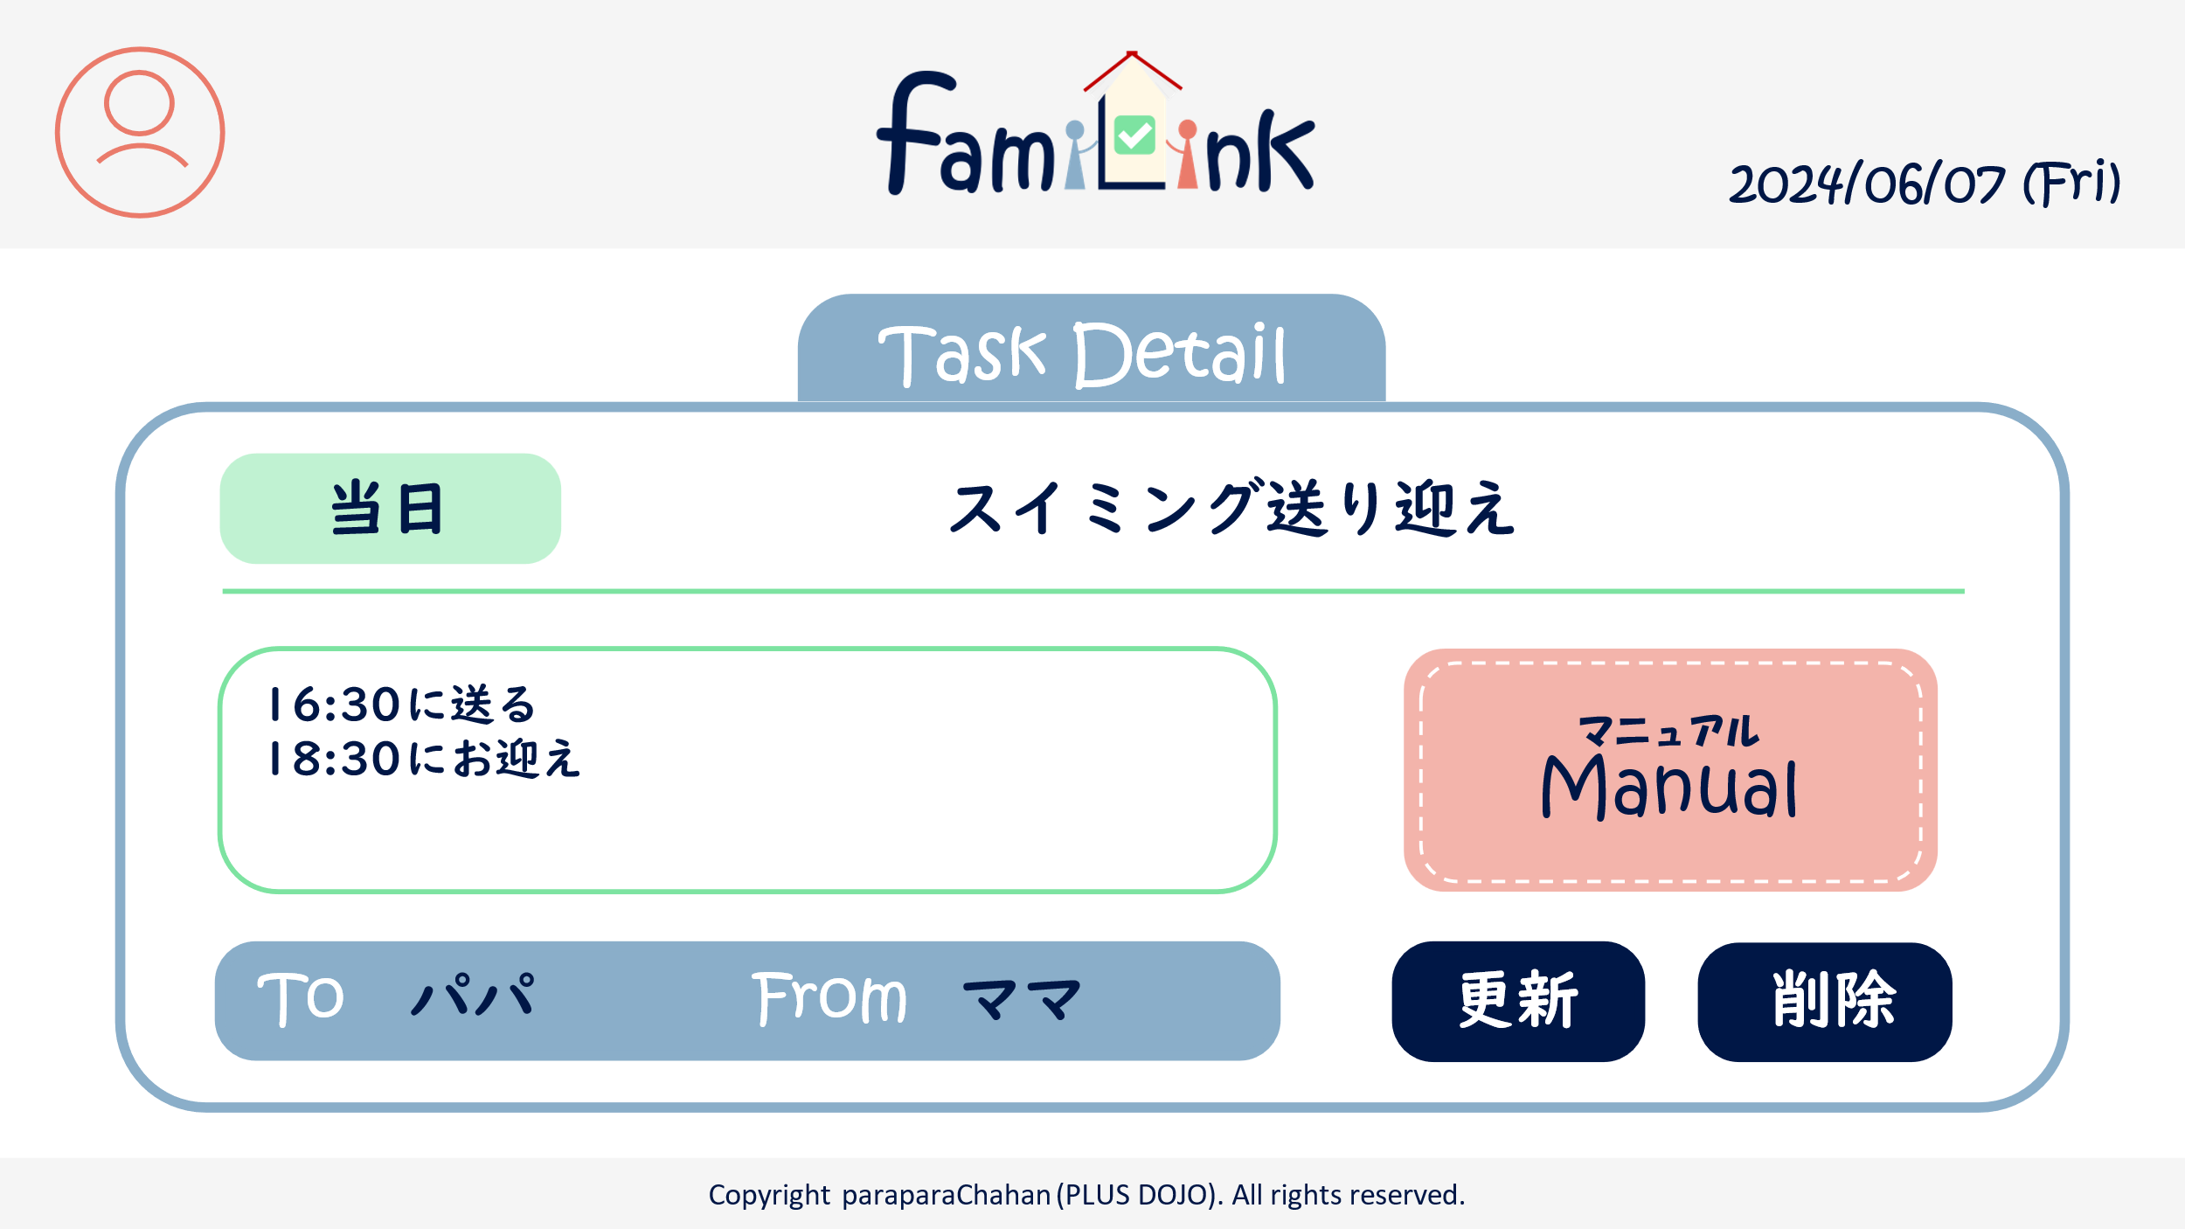
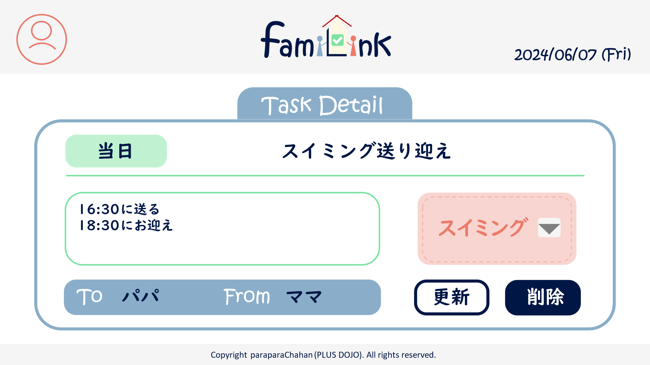

4.1
4.2

4.6
4.6
4.3
4.6

7
4.4
4.5
6

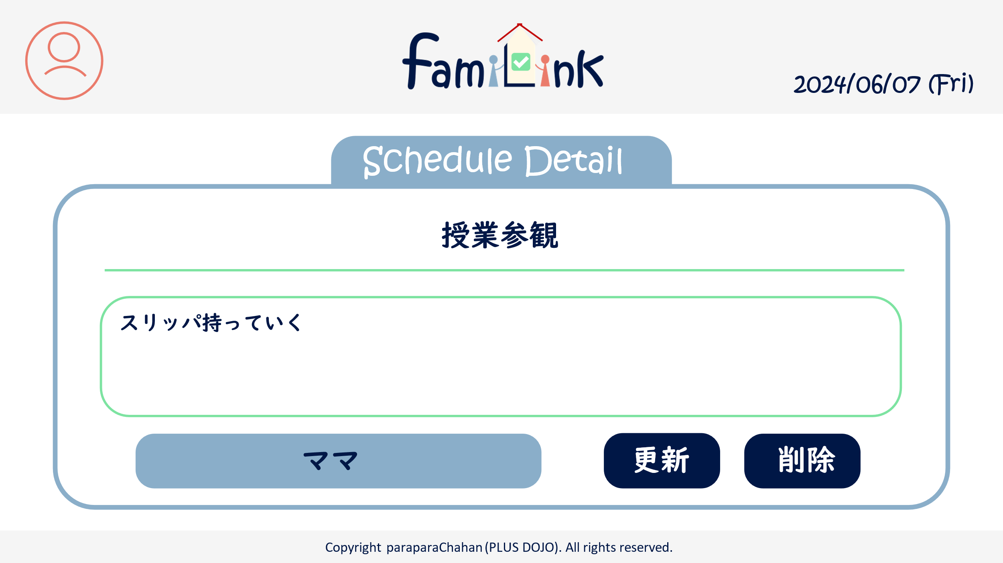

5.1

5.2

5.3

6
7

 | 機能設計
 |  | 1.ページロード
 |  |  | taskUpdate.jspもしくはscheduleUpdate.jspを表示

 |  | 2.アカウントボタンクリック
 |  |  | クリックすると、アカウント情報変更・グループ一覧・グループ詳細情報・ログアウトの選択肢が表示される。
 |  |  | アカウント情報変更をクリックするとアカウントservletにgetする。
 |  |  | グループ一覧をクリックするとアカウントservletにgetする。
 |  |  | グループ詳細をクリックするとアカウントservletにgetする。
 |  |  | ログアウトをクリックすると、確認アラートが表示されはいを押すとログアウトする。

 |  | 3.ロゴクリック
 |  |  | クリックするとhomeServletにgetする。

 |  | 4.更新ボタンクリック
 |  |  | resultServletにget。Jspはタスクと予定で別

 |  | 4.削除ボタンクリック
 |  |  | resultServletにget。タスクor予定を削除

 | 項目定義書

 | No |  | 物理名 | 論理名 |  | 画面型 |  | データ型(Java) | min | max | DBテーブル |  | DBカラム | 備考
 |  | 1 | acount | アカウントボタン |  | button
 |  | 1.1 | acount_info | アカウント情報 |  | button
 |  | 1.2 | group_list | グループ一覧 |  | button
 |  | 1.3 | group_info | グループ詳細情報 |  | button
 |  | 1.4 | logout | ログアウト |  | button
 |  | 2 | logo | ロゴボタン |  | button
 |  | 3 | today | 今日の日付 |  | div |  | Date
 |  | 4 | taskItem | タスクの項目
 |  | 4.1 | date | 日付 |  | input |  | Date
 |  | 4.2 | heading | 見出し |  | input |  | String
 |  | 4.3 | detail | 内容 |  | input |  | String
 |  | 4.4 | to | 送り先 |  | input |  | select
 |  | 4.5 | from | 送り手 |  | div |  | String
 |  | 4.6 | manualLink | マニュアルリンク |  | select |  | String
 |  | 5 | scheduleItem | 予定の項目
 |  | 5.1 | heading | 見出し |  | input |  | select
 |  | 5.2 | detail | 内容 |  | input
 |  | 5.3 | who | 担い手 |  | input
 |  | 6 | update | 更新 |  | button
 |  | 7 | delete | 削除 |  | button

アカウント画面
外部設計書 |  |  |  |  | チーム名 |  | C2_パラパラチャーハン
 |  |  |  |  | 画面名 |  | アカウント画面 |  |  |  | 作成者 | 松岡拓海 |  |  | 更新者
 |  |  |  |  | システム名 |  | famiLink |  |  |  | 作成日 | 2024-06-07 |  |  | 更新日
 |  |  |  |  | 備考

1
2
 | 画面設計
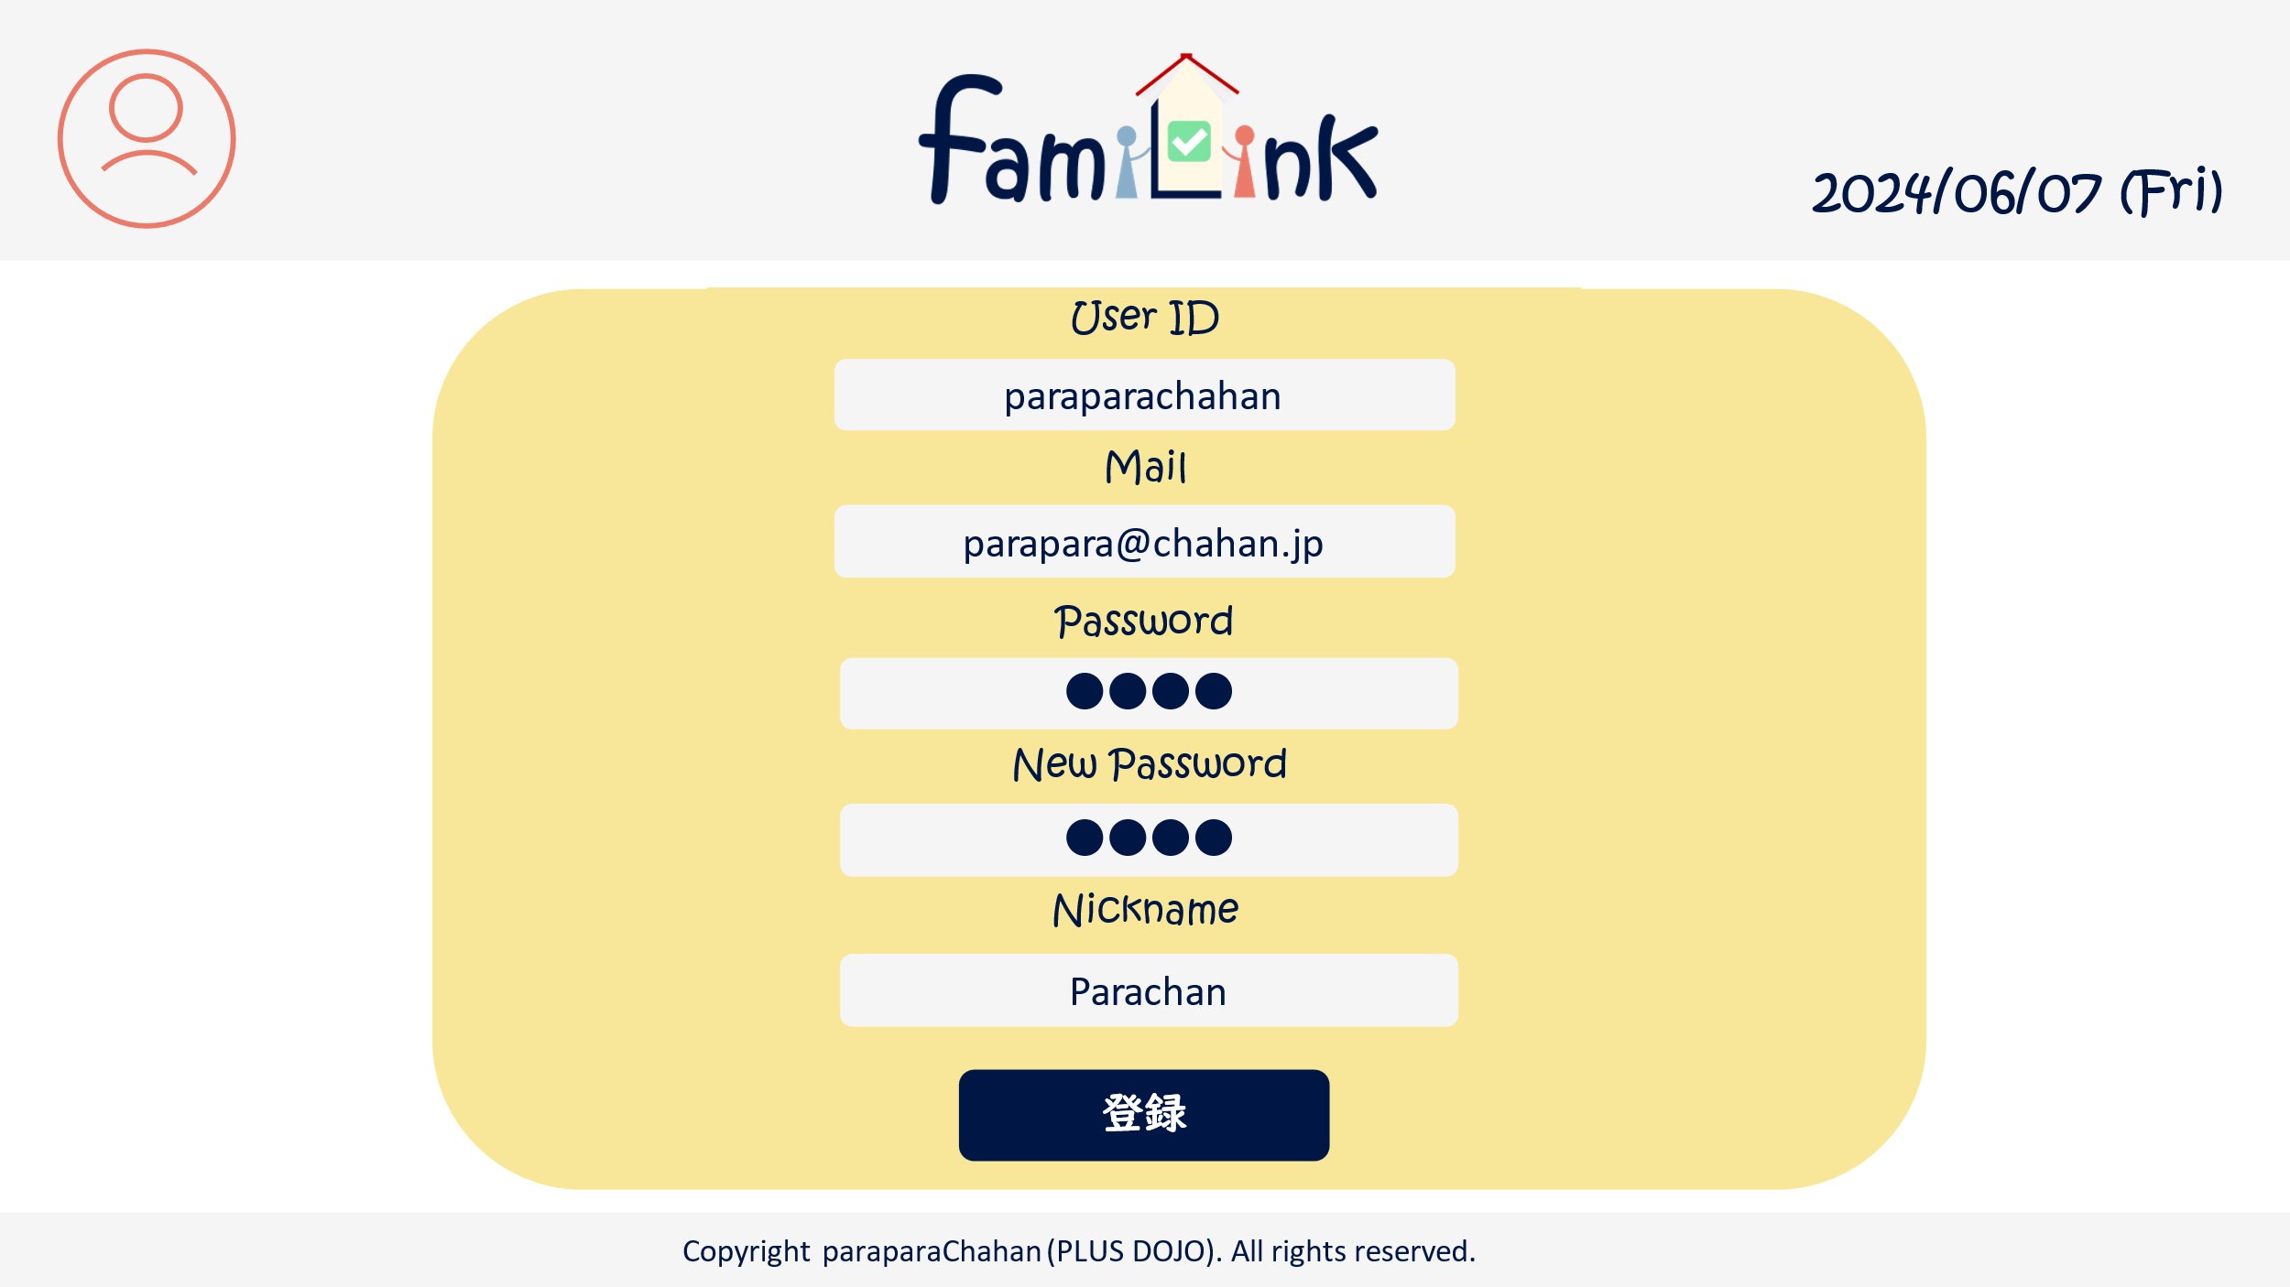
3

4

5

6

7

8

9

 | 機能設計
 |  | 1.ページロード
 |  | アカウントjspを表示する。
 |  | userID,メールアドレス,ニックネームをDBから表示する。

 |  | 2.変更フォーム
 |  | userID,メールアドレス,password,ニックネームを書き換えることができる。
 |  | 旧パスワード欄にはこれまでのパスワードを入力する。
 |  | 新パスワード欄には新しいパスワードを入力する。

 |  | 2.変更ボタン
 |  | クリックすると「更新しますか」と確認アラートを表示し、はいを押すと記載されているデータに更新する。
 |  | いいえを押すと更新されない。
 |  | pw欄が空欄の場合pwは更新されない。
 |  | 旧パスワードが異なると変更できない。

 |  | 3.ロゴクリック
 |  | クリックするとホームservletにgetする。

 | 項目定義書

 | No |  | 物理名 | 論理名 |  | 画面型 |  | データ型(Java) | min | max | DBテーブル |  | DBカラム | 備考
 |  | 1 | acount | アカウントボタン |  | button
 |  | 1.1 | acount_info | アカウント情報 |  | button
 |  | 1.2 | group_list | グループ一覧 |  | button
 |  | 1.3 | group_info | グループ詳細情報 |  | button
 |  | 1.4 | logout | ログアウト |  | button
 |  | 2 | logo | ロゴボタン |  | button
 |  | 3 | today | 日付 |  | div |  | Date |  |  |  |  |  | 今日の日付が自動表示
 |  | 4 | userID | ユーザーID |  | input |  | text |  |  | account_table |  | userID
 |  | 5 | mail | メールアドレス |  | input |  | mail |  |  | account_table |  | mail
 |  | 6 | old_pw | 旧パスワード |  | input |  | password
 |  | 7 | new_pw | 新パスワード |  | input |  | password |  |  | account_table |  | pw
 |  | 8 | name | ニックネーム |  | input |  | text |  |  | account_table |  | nickname
 |  | 9 | edit | 変更ボタン |  | submit

グループ画面（一覧）
外部設計書 |  |  |  |  |  | チーム名 |  | パラパラチャーハン
 |  |  |  |  |  | 画面名 |  | グループ画面（一覧） |  |  |  | 作成者 | 座間陽嵩 |  |  | 更新者
 |  |  |  |  |  | システム名 |  |  |  |  |  | 作成日 | 2024-06-10 |  |  | 更新日
 |  |  |  |  |  | 備考

 | 画面設計

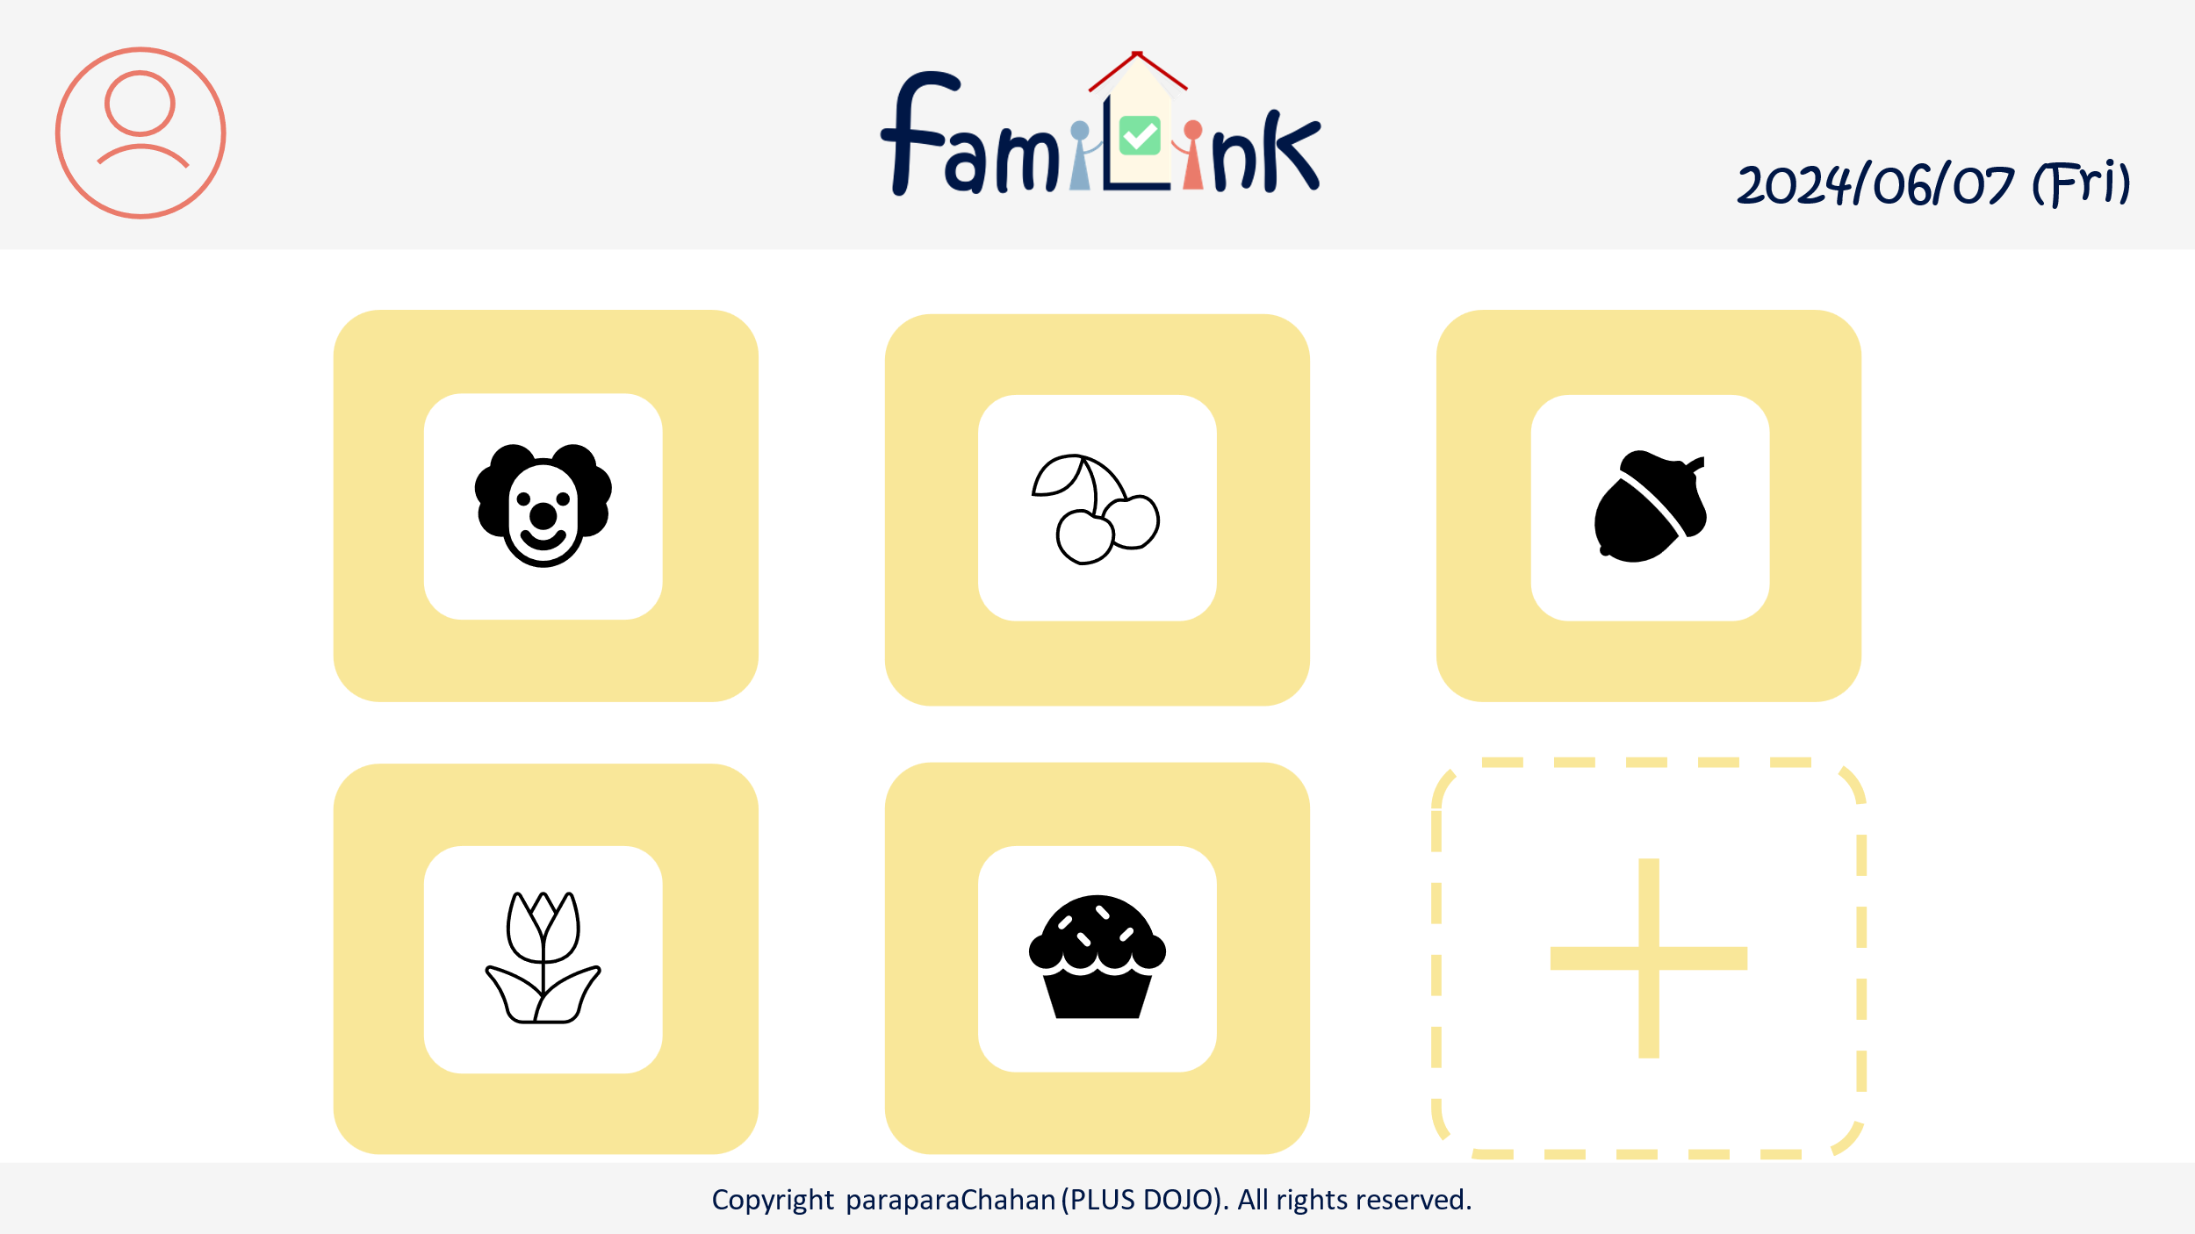
1
2
3

4

5

 | 機能設計
 |  |  | 1.ページロード
 |  |  | group.jspを準備する

 |  |  | 2.アカウントボタンクリック
 |  |  |  | クリックすると、アカウント情報変更・グループ一覧・グループ詳細情報・ログアウトの選択肢が表示される。
 |  |  |  | アカウント情報変更をクリックするとアカウントservletにgetする。
 |  |  |  | グループ一覧をクリックするとアカウントservletにgetする。
 |  |  |  | グループ詳細をクリックするとアカウントservletにgetする。
 |  |  |  | ログアウトをクリックすると、確認アラートが表示されはいを押すとログアウトする。
 |  |  |  | ロゴにはグループアイコンが入る。

 |  |  | 2.ロゴクリック
 |  |  | クリックするとhomeServletにgetする。

 |  |  | 3,他のグループをタップする
 |  |  | グループの切り替え

 |  |  | 4.新規ボタンをクリック
 |  |  | newaccountServletにゲットする。

 | 項目定義書

 | No |  | 物理名 |  | 論理名 |  | 画面型 |  | データ型(Java) | min | max | DBテーブル |  | DBカラム | 備考
 |  | 1 | acount |  | アカウントボタン |  | button
 |  | 1.1 | acount_info |  | アカウント情報 |  | button
 |  | 1.2 | group_list |  | グループ一覧 |  | button
 |  | 1.3 | group_info |  | グループ詳細情報 |  | button
 |  | 1.4 | logout |  | ログアウト |  | button
 |  | 2 | logo |  | ロゴボタン |  | button
 |  | 3 | today |  | 日付 |  | div |  | Date |  |  |  |  |  | 今日の日付が自動表示
 |  | 4 | group |  | グループボタン |  | button
 |  | 5 | newaccount |  | 新規作成ボタン |  | button

グループ画面（新規登録）
外部設計書 |  |  |  |  |  | チーム名 |  | パラパラチャーハン
 |  |  |  |  |  | 画面名 |  | グループ画面（新規登録） |  |  |  | 作成者 | 座間陽嵩 |  |  | 更新者
 |  |  |  |  |  | システム名 |  |  |  |  |  | 作成日 | 2024-06-10 |  |  | 更新日
 |  |  |  |  |  | 備考

 | 画面設計

2
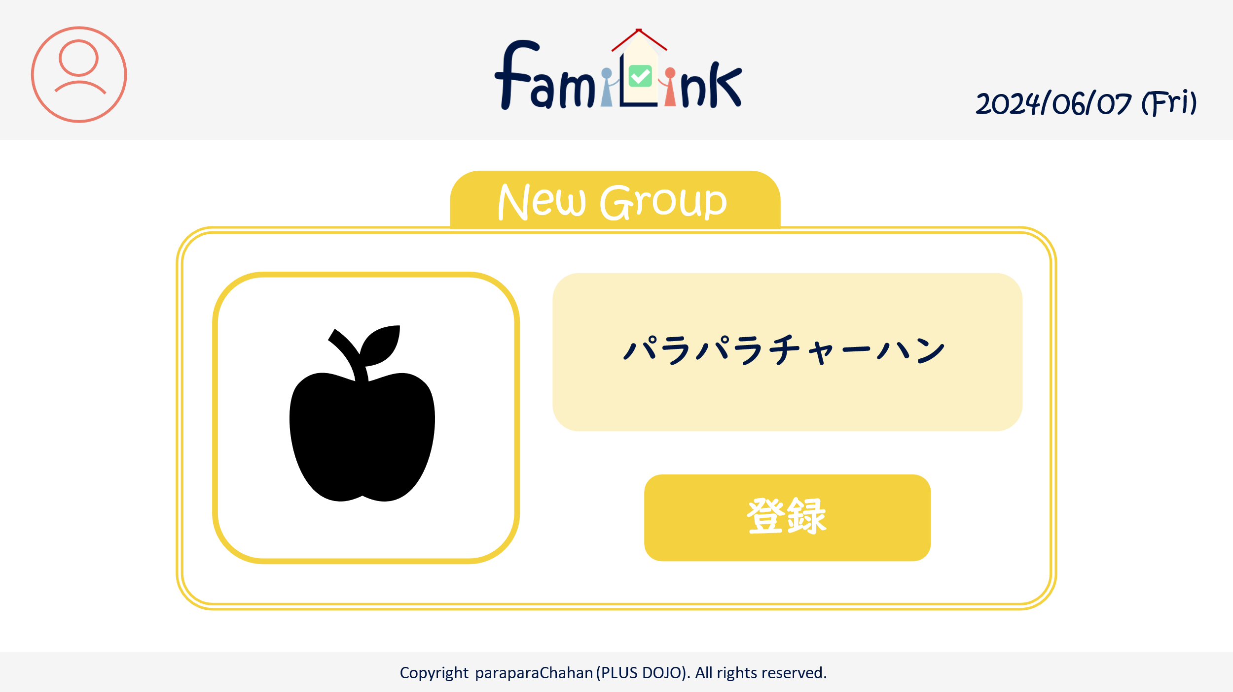
1
3

4
6

5

 | 機能設計

 |  |  | 1.ページロード
 |  |  | newgroup.jspを準備する

 |  |  | 2.アカウントボタンクリック
 |  |  |  | クリックすると、アカウント情報変更・グループ一覧・グループ詳細情報・ログアウトの選択肢が表示される。
 |  |  |  | アカウント情報変更をクリックするとアカウントservletにgetする。
 |  |  |  | グループ一覧をクリックするとアカウントservletにgetする。
 |  |  |  | グループ詳細をクリックするとアカウントservletにgetする。
 |  |  |  | ログアウトをクリックすると、確認アラートが表示されはいを押すとログアウトする。

 |  |  | 2.ロゴクリック
 |  |  | クリックするとhomeServletにgetする。

 |  |  | 3.グループ名ボタンをクリック
 |  |  | グループ名を登録

 |  |  | 4.登録ボタンをクリック
 |  |  | group_tableに登録

 |  |  | 5.アイコンボタンの押下時
 |  |  | グループのアイコンを変更する
 |  |  | account_tableに登録

 | 項目定義書

 | No |  | 物理名 |  | 論理名 |  | 画面型 |  | データ型(Java) | min | max | DBテーブル |  | DBカラム | 備考
 |  | 1 | acount |  | アカウントボタン |  | button
 |  | 1.1 | acount_info |  | アカウント情報 |  | button
 |  | 1.2 | group_list |  | グループ一覧 |  | button
 |  | 1.3 | group_info |  | グループ詳細情報 |  | button
 |  | 1.4 | logout |  | ログアウト |  | button
 |  | 2 | logo |  | ロゴボタン |  | button
 |  | 3 | today |  | 日付 |  | div |  | Date |  |  |  |  |  | 今日の日付が自動表示
 |  | 4 | groupname |  | グループ名 |  | input |  | String |  | 20 | group_table |  | groupID
 |  | 5 | regist |  | 登録ボタン |  | submit
 |  | 6 | icon |  | アイコン設定 |  | input

グループ画面（詳細）
外部設計書 |  |  |  |  | チーム名 |  | C2_パラパラチャーハン
 |  |  |  |  | 画面名 |  | グループ詳細 |  |  |  |  | 作成者 | 松岡拓海 |  |  | 更新者
 |  |  |  |  | システム名 |  | famiLink |  |  |  |  | 作成日 | 2024-06-07 |  |  | 更新日
 |  |  |  |  | 備考

 | 画面設計

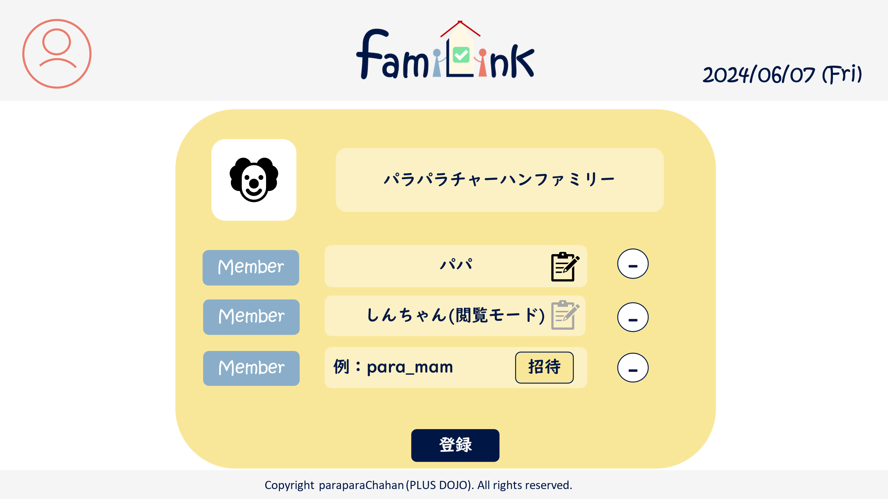
1
2
3

7
5

4
5
6

8
9

10

 | 機能設計
 |  | 1.ページロード
 |  |  | groupUpdate.jspを表示
 |  |  | groop_tableからメンバーデータを取得し表示

 |  | 2.アカウントボタンクリック
 |  |  | クリックすると、アカウント情報変更・グループ一覧・グループ詳細情報・ログアウトの選択肢が表示される。
 |  |  | アカウント情報変更をクリックするとアカウントservletにgetする。
 |  |  | グループ一覧をクリックするとアカウントservletにgetする。
 |  |  | グループ詳細をクリックするとアカウントservletにgetする。
 |  |  | ログアウトをクリックすると、確認アラートが表示されはいを押すとログアウトする。

 |  | 3.ロゴクリック
 |  |  | クリックするとhomeServletにgetする。

 |  | 4.ユーザー追加ボタン
 |  |  | 編集者権限を所有している場合利用可能。 |  |  |  |  |  |  | 9.登録ボタン
 |  |  | 検索窓にユーザーIDを入力しボタンを押すと追加。 |  |  |  |  |  |  |  | グループの更新情報を送信するボタン

 |  | 5.メンバー表示 |  |  |  |  |  |  |  | 10.編集権限付与ボタン
 |  |  | グループに所属しているメンバーが表示される。 |  |  |  |  |  |  |  | メンバーに編集者権限を付与するボタン。編集者しかできない。
 |  |  | 編集者権限を所有している場合、権限付与と追放ボタンを利用できる。

 |  | 6.アイコン設定
 |  |  | グループのアイコンを設定する。
 |  |  | 画像をアップロードすることでアイコンに設定される。

 |  | 7.招待ボタン
 |  |  | ユーザーIDボックスに記入されたユーザーをグループに招待するボタン

 |  | 8.追放ボタン
 |  |  | ユーザーを追放するボタン

 | 項目定義書

 | No |  | 物理名 | 論理名 |  | 画面型 |  | データ型(Java) | min |  | max | DBテーブル |  | DBカラム | 備考
 |  | 1 | acount | アカウントボタン |  | button
 |  | 1.1 | acount_info | アカウント情報 |  | button
 |  | 1.2 | group_list | グループ一覧 |  | button
 |  | 1.3 | group_info | グループ詳細情報 |  | button
 |  | 1.4 | logout | ログアウト |  | button
 |  | 2 | logo | ロゴボタン |  | button
 |  | 3 | today | 日付 |  | div |  | Date |  |  |  |  |  |  | 今日の日付が自動表示
 |  | 4 | user_text | ユーザーネーム欄 |  | input |  | text |  |  |  | group_table |  | userID
 |  | 5 | edit_give | 編集権限付与ボタン |  | submit |  |  |  |  |  | group_table |  | editer
 |  | 6 | Expel | 追放ボタン |  | submit |  |  |  |  |  | group_table
 |  | 7 | icon | アイコンボタン |  | input |  |  |  |  |  | group_table
 |  | 8 | userID | ユーザーIDボックス |  | button
 |  | 9 | add | 招待ボタン |  | button
 |  | 10 | enter | 登録ボタン |  | button

